策略分析
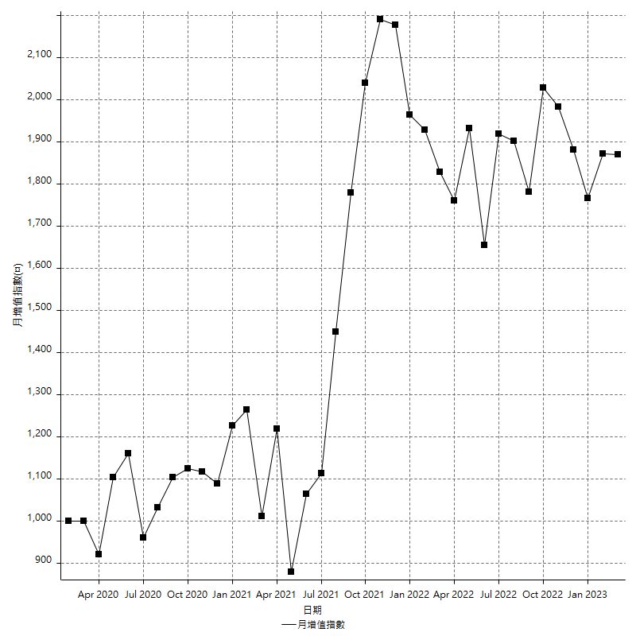
策略績效總結果

 | 所有交易 | 多單 | 空單
淨利 | 156800 | 13200 | 143600
毛利 | 1625600 | 30000 | 1595600
毛損 | -1468800 | -16800 | -1452000
調整後淨利 | -51187.89209 | -15999.902 | -62427.076675
調整後毛利 | 1520448.6773 | 12679.491924 | 1491735.2868
調整後毛損 | -1571636.5694 | -28679.393924 | -1554162.3635
特定淨利 | -502400 | 13200 | -515600
特定毛利 | 928600 | 30000 | 898600
特定毛損 | -1431000 | -16800 | -1414200
帳戶所需金額 | 139000 | 16800 | 145000
帳戶報酬 | 112.8057554 | 78.571428571 | 99.034482759
初始資本報酬 | 78.4 | 6.6 | 71.8
最大策略虧損 | -151800 | -21400 | -158800
最大策略虧損 (%) | -36.470588235 | -9.9534883721 | -36.71641791
最大平倉交易虧損 | -139000 | -16800 | -145000
最大平倉交易虧損 (%) | -32.463545664 | -7.9395085066 | -32.867132867
最大的策略虧損報酬 | 1.0329380764 | 0.61682242991 | 0.90428211587
獲利因子 | 1.1067538126 | 1.7857142857 | 1.0988980716
調整獲利因子 | -0.96743019787 | -0.44211157174 | -0.95983233275
特定獲利因子 | -0.64891684137 | 1.7857142857 | -0.63541224721
最大持有契約數量 | 1 | 1 | 1
滑價支付 | 174400 | 2000 | 172400
佣金支付 | 0 | 0 | 0
未平倉部位損益 | n/a | n/a | n/a
年報酬率 | 25.453693833 | 2.1427854502 | 23.310908383
月報酬率 | 2.1211411527 | 0.17856545419 | 1.9425756986
買進持有績效 | 75136.49363 | 54574.613102 | 75136.49363
平均月報酬 | 4126.3157895
月報酬的標準差 | 33310.088434

績效比率

成長潛力比(Upside Potential Ratio) | 10.713576878
夏普比率 | 0.18399586622
索丁諾比率 | 0.28806553954
Fouse 比率 | 0.0066630965292
Calmar 比率 | 0.0034867503487
Sterling 比率 | 0.0019263365173
淨利/最大損失百分比 | 800
淨利/最大交易績效拉回百分比 | 816.66666667
淨利/最大策略績效拉回百分比 | 103.29380764
特定淨利/最大損失百分比 | -2563.2653061
特定淨利/最大交易績效拉回百分比 | -2616.6666667
特定淨利/最大策略績效拉回百分比 | -330.96179183
調整後淨利/最大損失百分比 | -261.16271474
調整後淨利/最大交易績效拉回百分比 | -266.60360463
調整後淨利/最大策略績效拉回百分比 | -33.720614025

時間分析

交易期間 | 3 Yrs, 1 Mth, 3 Dys, 11 Mins
策略在市場的時間 | 12 Dys, 20 Hrs, 4 Mins
策略在市場的時間百分比 | 1.1409799069
最長的持平期間 | 14 Dys, 23 Hrs, 9 Mins
最大獲利日期 | 2022-01-07
最大虧損日期 | 2022-05-10
最大策略虧損日期 | 6/16/22
最大平倉交易虧損日期 | 6/15/22

詳細權益曲線

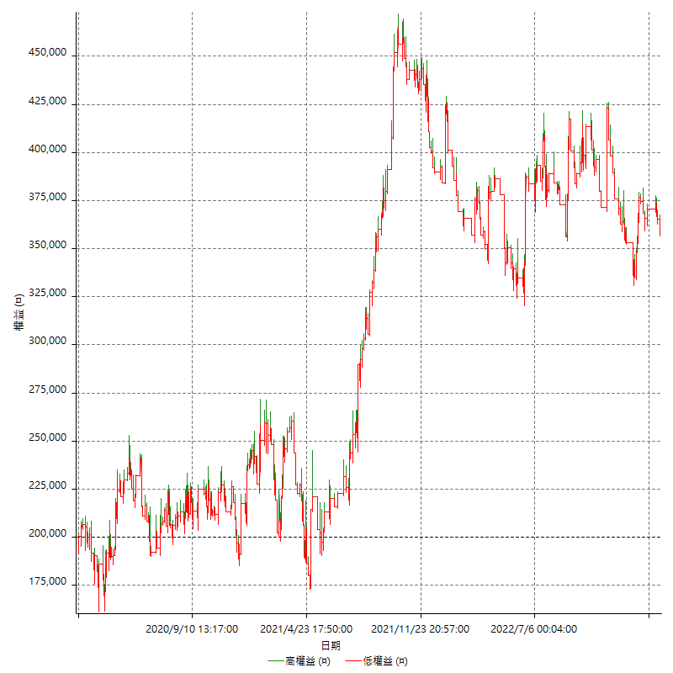

詳細權益曲線及績效拉回

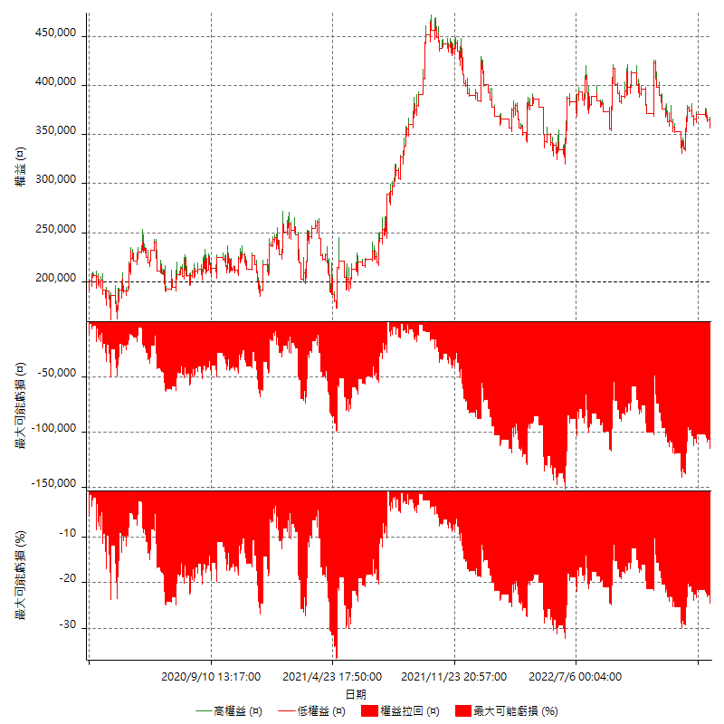

多單詳細權益曲線

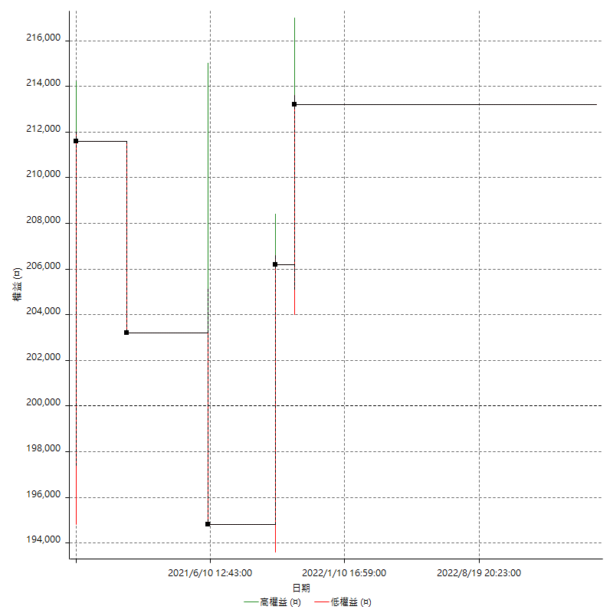

空單詳細權益曲線

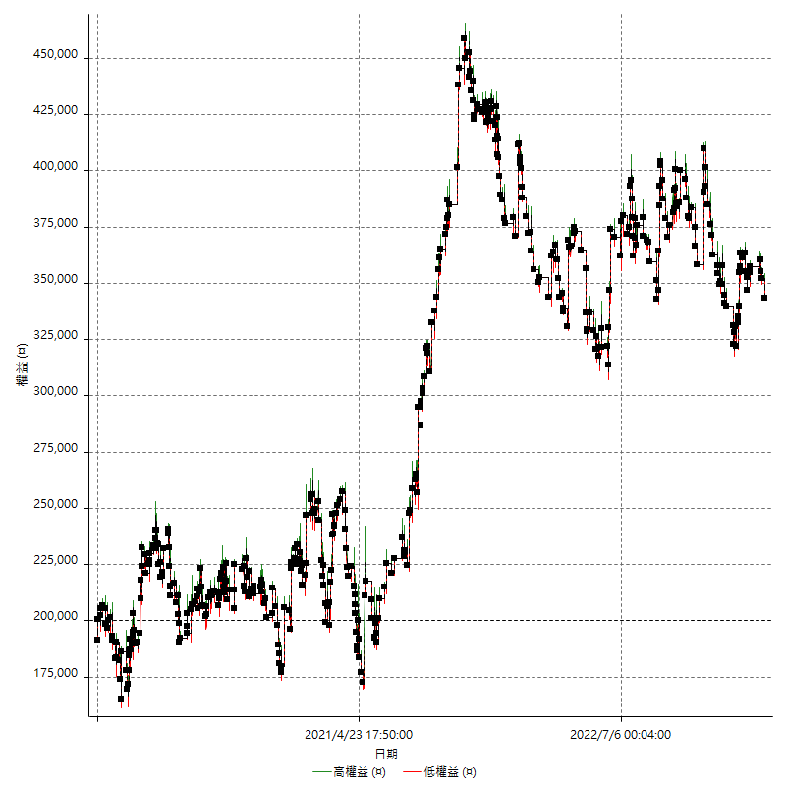

權益增加 & 拉回

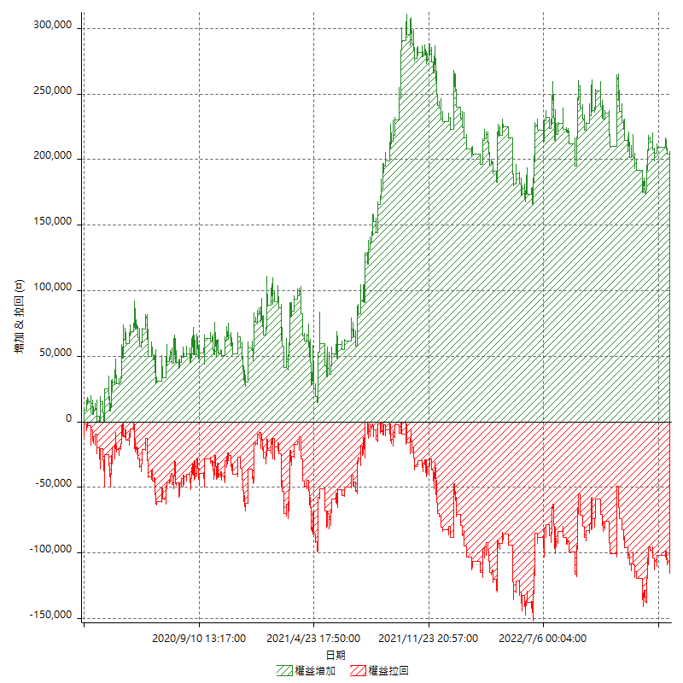

權益增加 & 拉回(%)

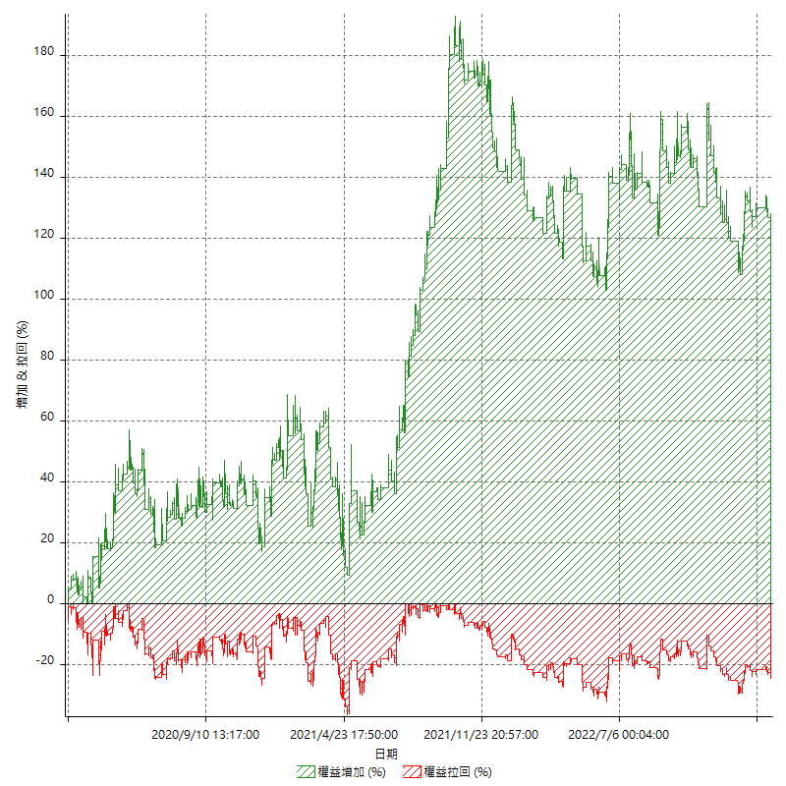

平倉權益曲線

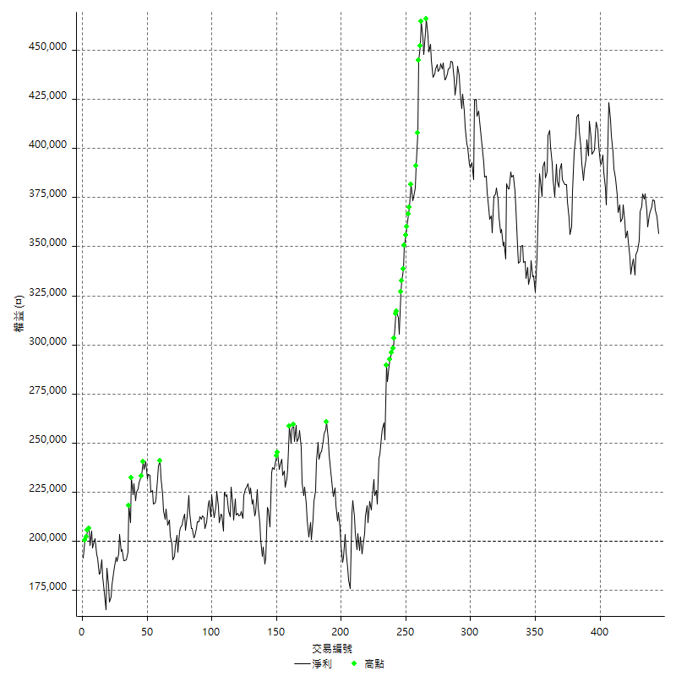

平倉權益曲線及績效拉回

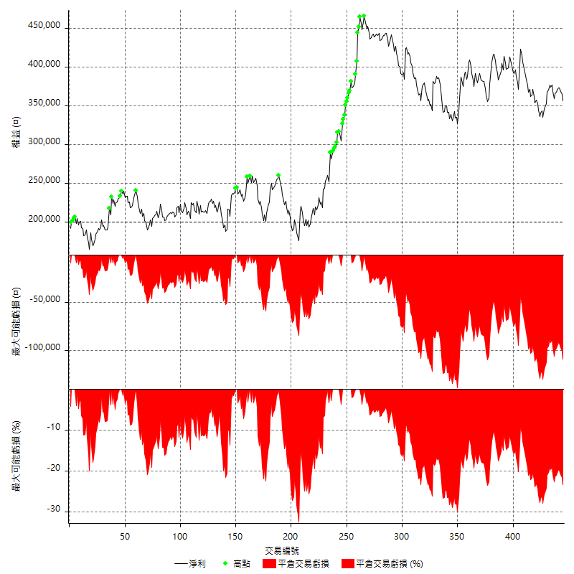

買進持有績效

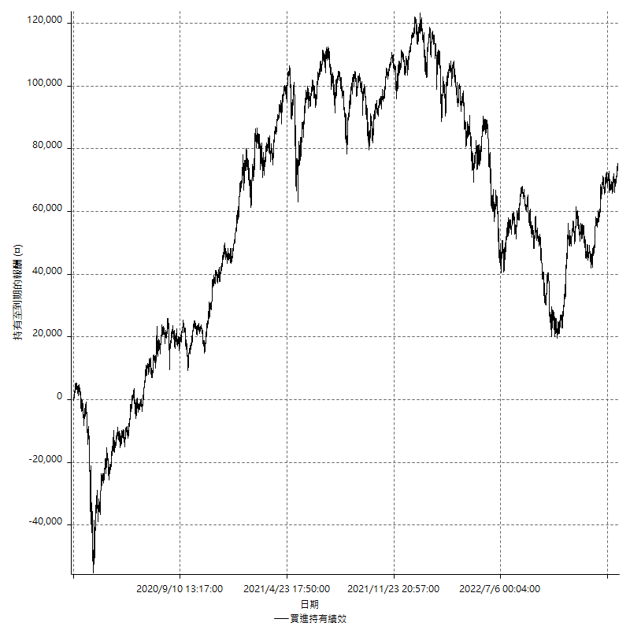

月增值指數

交易分析
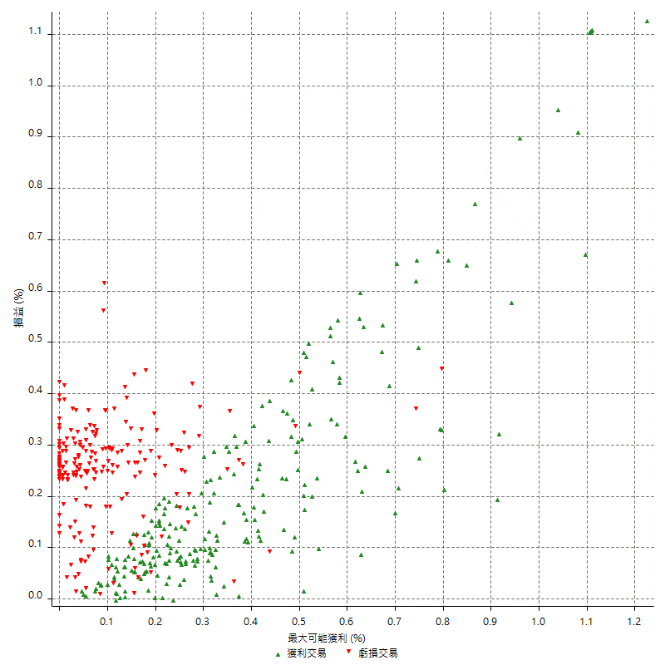
總交易分析

 | 所有交易 | 多單 | 空單
交易總次數 | 445 | 5 | 440
未平倉交易總數量 | 0 | 0 | 0
獲利交易次數 | 239 | 3 | 236
虧損交易次數 | 204 | 2 | 202
勝率 | 53.707865169 | 60 | 53.636363636
平均交易(獲利 & 虧損) | 352.35955056 | 2640 | 326.36363636
平均獲利交易 | 6801.6736402 | 10000 | 6761.0169492
平均虧損交易 | -7200 | -8400 | -7188.1188119
平均獲利/平均虧損 比率 | -0.94467689447 | 1.1904761905 | -0.94058224775
最大的交易獲利 | 40600 | 11600 | 40600
最大的交易虧損 | -19600 | -8400 | -19600
平倉交易的平均K棒數 | 3.3 | 2.4 | 3.3
獲利平倉交易的平均K棒數 | 3.7 | 3 | 3.7
虧損平倉交易的平均K棒數 | 2.9 | 1.5 | 2.9
平倉交易間的平均K棒數 | 4 | n/a | 4
獲利平倉交易間的平均K棒數 | 215.5 | 17460.7 | 218.3
虧損平倉交易間的平均K棒數 | 253.9 | 26194 | 256.4

極端交易

 | 全部 | 正 | 負
1 Std. Deviation of Avg. Trade | 9045.2553416 | 7477.2032616 | 2666.5599322
平均交易金額 +1標準差 | 9397.6148922 | 14278.876902 | -4533.4400678
平均交易金額 -1標準差 | -8692.895791 | -675.52962146 | -9866.5599322
極端交易次數 | 32 | 30 | 2
極端交易損益比 | 659200 | 697000 | -37800

最大獲利/最大虧損

 | 最大可能獲利 | 最大可能虧損
最大值 | 40600 | -19200
最大值日期 | 2022-01-07 | 2022-05-10
平均值 | 7457.5280899 | -4967.1910112
最大值 (%) | 1.2249976074 | -0.59943802685
最大值 (%) 日期 | 2020-04-21 | 2022-05-10
平均值 (%) | 0.25786088521 | -0.17265618302
1標準差 | 7406.4202854 | 3047.7435859
平均交易金額 +1標準差 | 14863.948375 | -1919.4474253
平均交易金額 -1標準差 | 51.107804523 | -8014.9345972

交易序列分析

Z值 | -0.16954375824
信賴界限 | 0.13463165746
策略精確預期 | 352.35955056
最大連續獲利交易次數 | 9
最大連續虧損交易次數 | 7
最大連續獲利金額 | 91400
最大連續虧損金額 | -55600
最大連續獲利 (%) | 25.568181818
最大連續虧損 (%) | -14.854111406

交易序列統計量

連續獲利 | 序列編號 | 序列的平均獲利 | 下筆交易的平均虧損
1 | 53 | 6830.1886792 | -7192.4528302
2 | 26 | 8096.1538462 | -7030.7692308
3 | 12 | 7055.5555556 | -7033.3333333
4 | 4 | 4425 | -5550
5 | 7 | 4965.7142857 | -5342.8571429
6 | 4 | 5858.3333333 | -5750
7 | 2 | 9071.4285714 | -5800
9 | 1 | 8488.8888889 | -8400
連續虧損 | 序列編號 | 序列的平均虧損 | 下筆交易的平均獲利
1 | 64 | -6996.875 | 6750
2 | 20 | -6885 | 8320
3 | 15 | -7555.5555556 | 6933.3333333
4 | 8 | -7531.25 | 9400
5 | 2 | -7140 | 2400
6 | 1 | -6266.6666667 | 2600
7 | 1 | -7942.8571429 | 3600

總交易

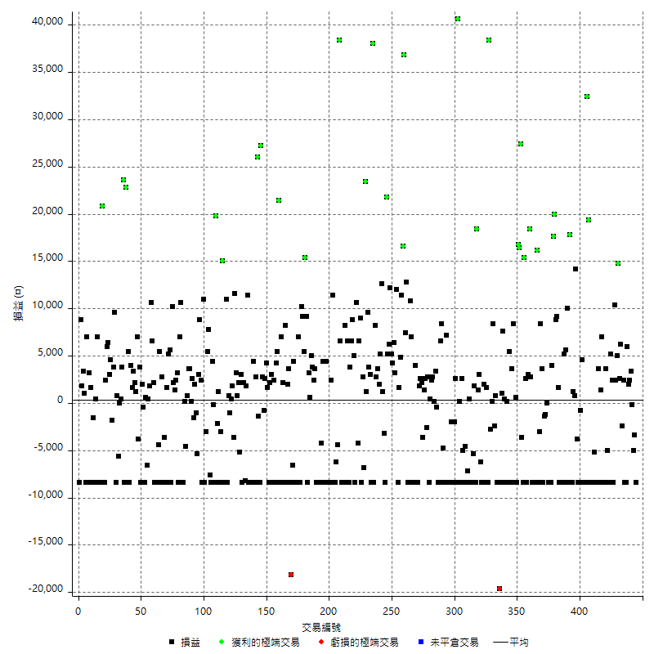

獲利交易

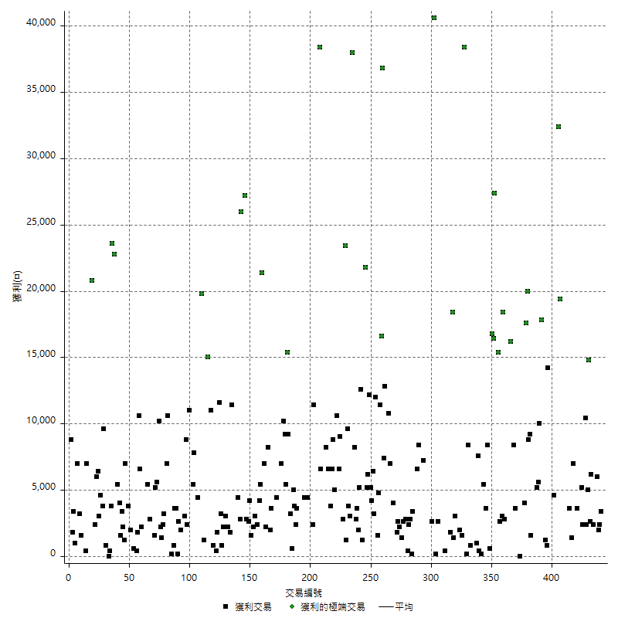

虧損交易

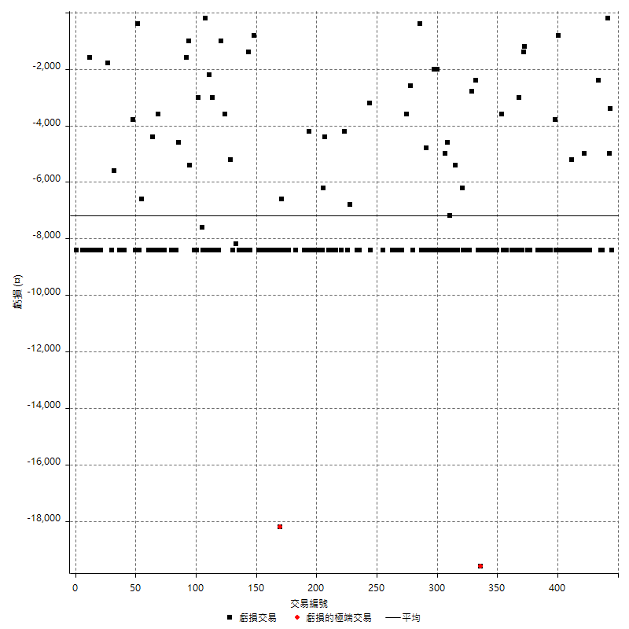

最大可能虧損

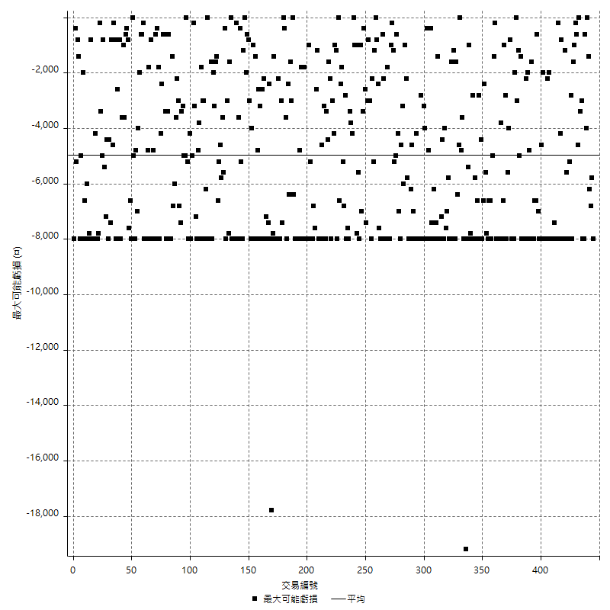

虧損的損益

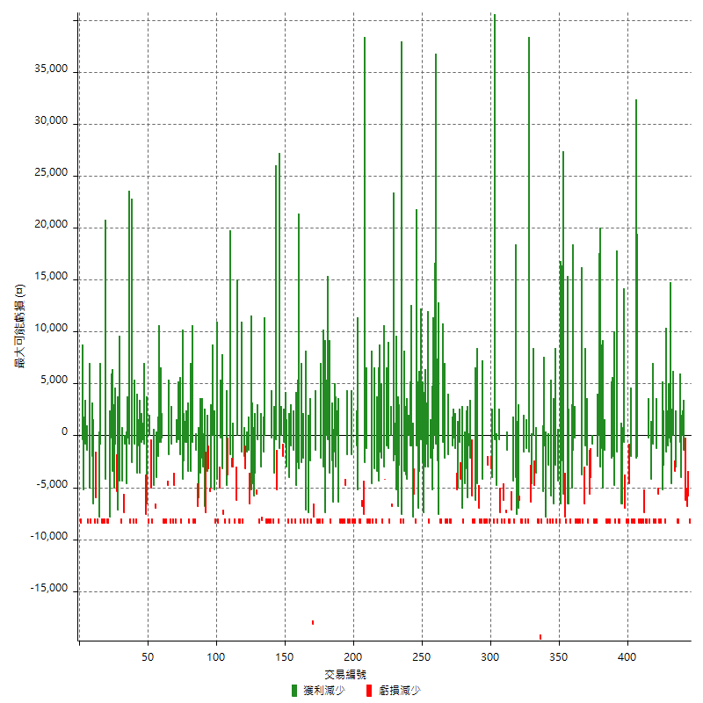

最大虧損幅度

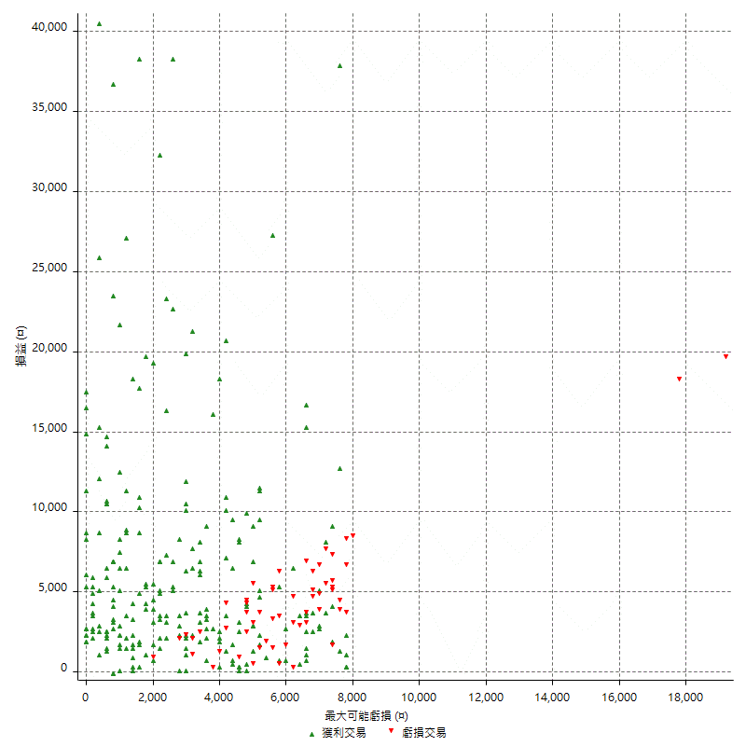

最大虧損幅度 (%)

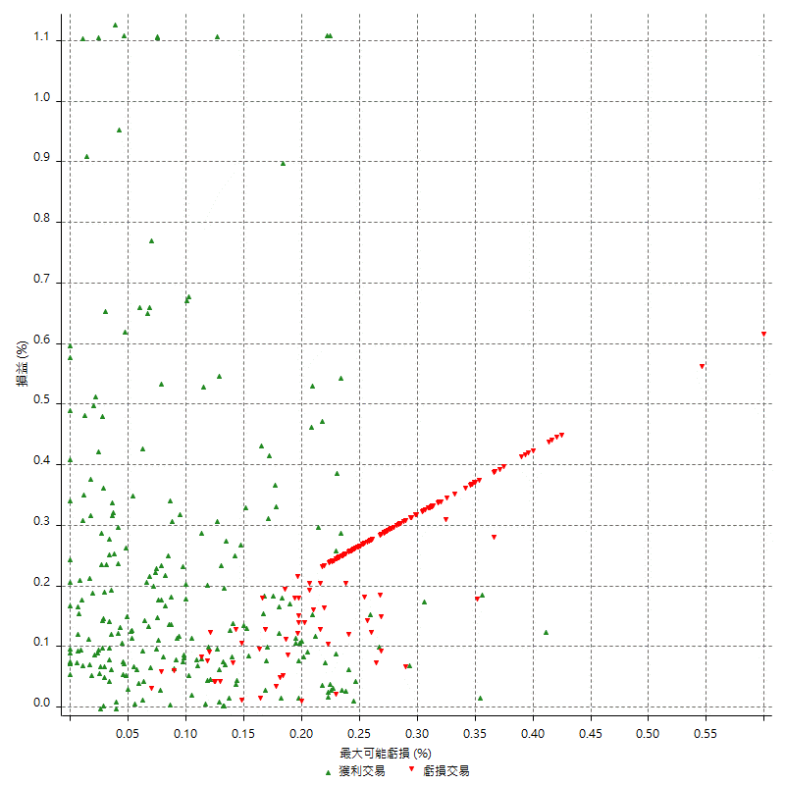

最大可能獲利

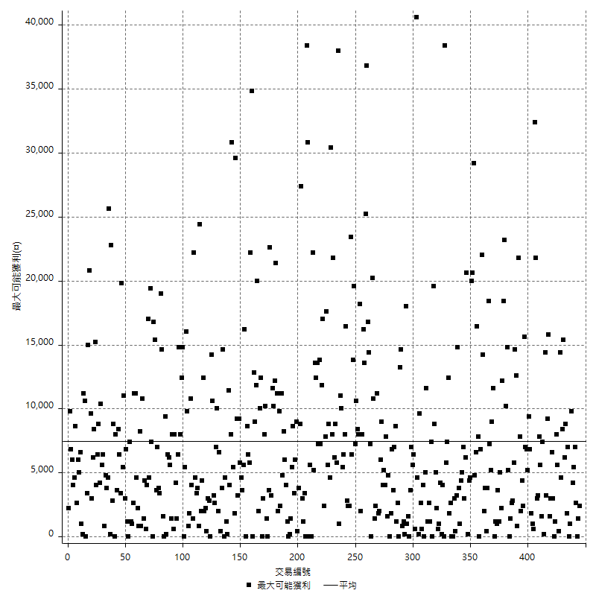

獲利的損益

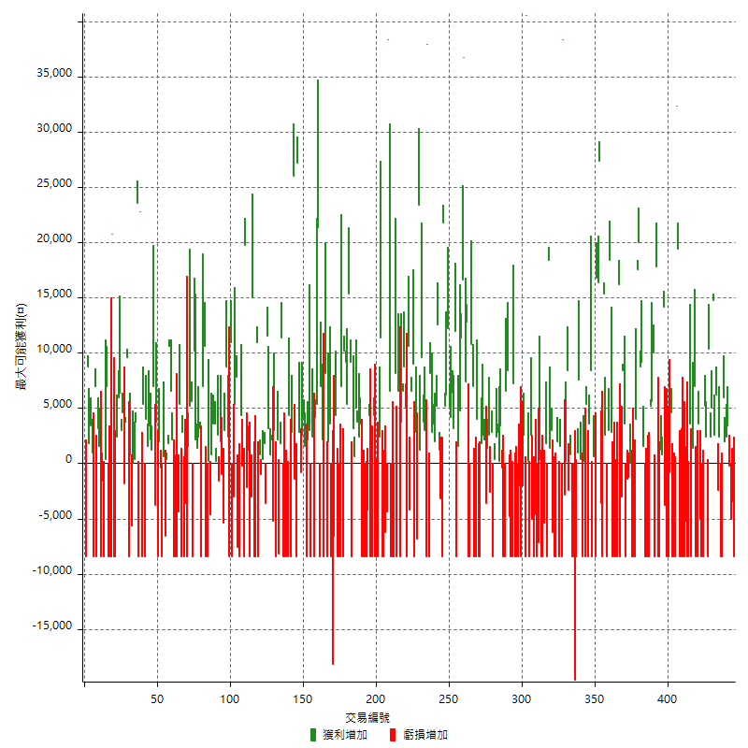

最大獲利幅度

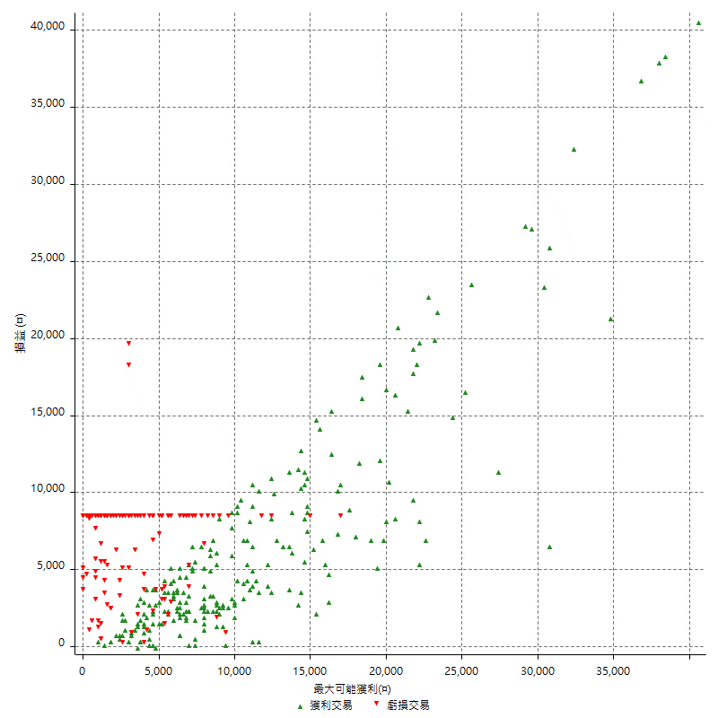

最大獲利幅度 (%)

週期性分析
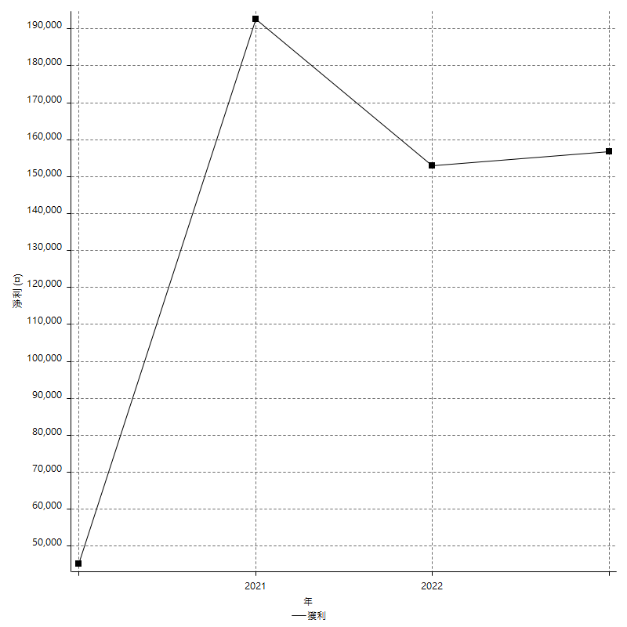
Daily Period Analysis

期間 | 獲利(¤) | 獲利(%) | 毛利 | 毛損 | 交易次數 | 勝率
2023-03-07 | -8400 | -2.300109529 | 0 | -8400 | 1 | 0
2023-03-02 | -3400 | -0.92240911557 | 0 | -3400 | 1 | 0
2023-03-01 | -5200 | -1.3911182451 | 0 | -5200 | 2 | 0
2023-02-24 | 3400 | 0.91792656587 | 3400 | 0 | 1 | 100
2023-02-09 | 4400 | 1.2021857923 | 4400 | 0 | 2 | 100
2023-02-03 | -2400 | -0.65146579805 | 6000 | -8400 | 2 | 50
2023-02-01 | -6000 | -1.6025641026 | 2400 | -8400 | 2 | 50
2023-01-17 | -2400 | -0.63694267516 | 0 | -2400 | 1 | 0
2023-01-13 | 8800 | 2.3913043478 | 8800 | 0 | 2 | 100
2023-01-12 | 14800 | 4.1902604757 | 14800 | 0 | 1 | 100
2023-01-11 | 5000 | 1.4359563469 | 5000 | 0 | 1 | 100
2023-01-10 | 12800 | 3.8163387001 | 12800 | 0 | 2 | 100
2023-01-06 | -8400 | -2.4432809773 | 0 | -8400 | 1 | 0
2023-01-05 | 2400 | 0.70298769772 | 2400 | 0 | 1 | 100
2023-01-04 | 5200 | 1.5466983938 | 5200 | 0 | 1 | 100
2023-01-03 | -16800 | -4.7592067989 | 0 | -16800 | 2 | 0
2022-12-21 | -5000 | -1.3966480447 | 0 | -5000 | 1 | 0
2022-12-19 | -4800 | -1.3230429989 | 3600 | -8400 | 2 | 50
2022-12-15 | -1400 | -0.38440417353 | 7000 | -8400 | 2 | 50
2022-12-13 | 1400 | 0.38588754135 | 1400 | 0 | 1 | 100
2022-12-09 | -8400 | -2.2629310345 | 0 | -8400 | 1 | 0
2022-12-07 | -4800 | -1.2765957447 | 3600 | -8400 | 2 | 50
2022-11-30 | -8400 | -2.1852237253 | 0 | -8400 | 1 | 0
2022-11-29 | -5200 | -1.3347022587 | 0 | -5200 | 1 | 0
2022-11-25 | -8400 | -2.1105527638 | 0 | -8400 | 1 | 0
2022-11-22 | -8400 | -2.0669291339 | 0 | -8400 | 1 | 0
2022-11-18 | -16800 | -3.9697542533 | 0 | -16800 | 2 | 0
2022-11-16 | 51800 | 13.94722671 | 51800 | 0 | 2 | 100
2022-11-04 | -8400 | -2.2116903633 | 0 | -8400 | 1 | 0
2022-11-02 | -16800 | -4.2360060514 | 0 | -16800 | 2 | 0
2022-10-26 | 4600 | 1.1734693878 | 4600 | 0 | 1 | 100
2022-10-24 | -800 | -0.20366598778 | 0 | -800 | 1 | 0
2022-10-21 | -8400 | -2.0937188435 | 0 | -8400 | 1 | 0
2022-10-19 | -8400 | -2.05078125 | 0 | -8400 | 1 | 0
2022-10-18 | -3800 | -0.91920657958 | 0 | -3800 | 1 | 0
2022-10-07 | 14200 | 3.5571142285 | 14200 | 0 | 1 | 100
2022-10-06 | 800 | 0.20080321285 | 800 | 0 | 1 | 100
2022-10-03 | -7200 | -1.775147929 | 1200 | -8400 | 2 | 50
2022-09-30 | 9400 | 2.3725391217 | 17800 | -8400 | 2 | 50
2022-09-29 | 1600 | 0.40547389762 | 10000 | -8400 | 2 | 50
2022-09-27 | 5600 | 1.4395886889 | 5600 | 0 | 1 | 100
2022-09-21 | 5200 | 1.3548723293 | 5200 | 0 | 1 | 100
2022-09-19 | -8400 | -2.1417644059 | 0 | -8400 | 1 | 0
2022-09-15 | -8400 | -2.0968547179 | 0 | -8400 | 1 | 0
2022-09-08 | -16800 | -4.0249161476 | 0 | -16800 | 2 | 0
2022-09-06 | 10800 | 2.6561731431 | 10800 | 0 | 2 | 100
2022-09-05 | 28800 | 7.6230809952 | 28800 | 0 | 2 | 100
2022-09-02 | 21600 | 6.0640089837 | 21600 | 0 | 2 | 100
2022-08-31 | -16800 | -4.5040214477 | 0 | -16800 | 2 | 0
2022-08-19 | -8400 | -2.2024121657 | 0 | -8400 | 1 | 0
2022-08-18 | 0 | 0 | 0 | 0 | 1 | 0
2022-08-17 | -1200 | -0.3136434919 | 0 | -1200 | 1 | 0
2022-08-16 | -1400 | -0.36458333333 | 0 | -1400 | 1 | 0
2022-08-09 | -4800 | -1.2345679012 | 3600 | -8400 | 2 | 50
2022-08-01 | 8400 | 2.2082018927 | 8400 | 0 | 1 | 100
2022-07-28 | -3000 | -0.78247261346 | 0 | -3000 | 1 | 0
2022-07-27 | 7800 | 2.0766773163 | 16200 | -8400 | 2 | 50
2022-07-25 | -16800 | -4.2813455657 | 0 | -16800 | 2 | 0
2022-07-22 | -16800 | -4.1055718475 | 0 | -16800 | 2 | 0
2022-07-21 | 2800 | 0.68897637795 | 2800 | 0 | 1 | 100
2022-07-20 | 18400 | 4.7422680412 | 18400 | 0 | 1 | 100
2022-07-19 | 3000 | 0.77922077922 | 3000 | 0 | 1 | 100
2022-07-15 | -8400 | -2.1352313167 | 0 | -8400 | 1 | 0
2022-07-08 | 2600 | 0.66530194473 | 2600 | 0 | 1 | 100
2022-07-06 | 15400 | 4.1022908897 | 15400 | 0 | 1 | 100
2022-07-05 | -8400 | -2.1886399166 | 0 | -8400 | 1 | 0
2022-06-24 | -3600 | -0.92927207021 | 0 | -3600 | 1 | 0
2022-06-20 | 27400 | 7.6111111111 | 27400 | 0 | 1 | 100
2022-06-17 | 16400 | 4.772991851 | 16400 | 0 | 1 | 100
2022-06-16 | 16800 | 5.1407588739 | 16800 | 0 | 1 | 100
2022-06-15 | -8400 | -2.5059665871 | 0 | -8400 | 1 | 0
2022-06-14 | 600 | 0.17931858936 | 600 | 0 | 1 | 100
2022-06-06 | 0 | 0 | 8400 | -8400 | 2 | 50
2022-06-01 | 3600 | 1.0876132931 | 3600 | 0 | 1 | 100
2022-05-31 | -8400 | -2.4749558044 | 0 | -8400 | 1 | 0
2022-05-26 | 5400 | 1.6167664671 | 5400 | 0 | 1 | 100
2022-05-25 | -8400 | -2.453271028 | 0 | -8400 | 1 | 0
2022-05-23 | -8200 | -2.3388476897 | 200 | -8400 | 2 | 50
2022-05-16 | 8000 | 2.3350846468 | 8000 | 0 | 2 | 100
2022-05-11 | -7400 | -2.1142857143 | 1000 | -8400 | 2 | 50
2022-05-10 | -28000 | -7.4074074074 | 0 | -28000 | 2 | 0
2022-05-03 | -8400 | -2.1739130435 | 0 | -8400 | 1 | 0
2022-04-21 | 800 | 0.20746887967 | 800 | 0 | 1 | 100
2022-04-20 | 6000 | 1.5806111697 | 8400 | -2400 | 2 | 50
2022-04-14 | 200 | 0.052714812862 | 200 | 0 | 1 | 100
2022-04-12 | -2800 | -0.7326007326 | 0 | -2800 | 1 | 0
2022-04-11 | 38400 | 11.169284468 | 38400 | 0 | 1 | 100
2022-04-08 | -8400 | -2.3850085179 | 0 | -8400 | 1 | 0
2022-03-31 | -6800 | -1.8941504178 | 1600 | -8400 | 2 | 50
2022-03-29 | 2000 | 0.56022408964 | 2000 | 0 | 1 | 100
2022-03-24 | -8400 | -2.2988505747 | 0 | -8400 | 1 | 0
2022-03-23 | -8400 | -2.2471910112 | 0 | -8400 | 1 | 0
2022-03-22 | -6200 | -1.6315789474 | 0 | -6200 | 1 | 0
2022-03-18 | 3000 | 0.79575596817 | 3000 | 0 | 1 | 100
2022-03-16 | 1400 | 0.37273695421 | 1400 | 0 | 1 | 100
2022-03-14 | 18400 | 5.1511758119 | 18400 | 0 | 1 | 100
2022-03-08 | -8400 | -2.2975929978 | 0 | -8400 | 1 | 0
2022-02-21 | 1800 | 0.49477735019 | 1800 | 0 | 1 | 100
2022-02-18 | -5400 | -1.4626218852 | 0 | -5400 | 1 | 0
2022-02-10 | -8400 | -2.2245762712 | 0 | -8400 | 1 | 0
2022-02-07 | -8000 | -2.0746887967 | 400 | -8400 | 2 | 50
2022-01-24 | -7200 | -1.83299389 | 0 | -7200 | 1 | 0
2022-01-20 | -8400 | -2.0937188435 | 0 | -8400 | 1 | 0
2022-01-13 | -13000 | -3.1385803959 | 0 | -13000 | 2 | 0
2022-01-12 | -5000 | -1.1927480916 | 0 | -5000 | 1 | 0
2022-01-11 | -5800 | -1.3647058824 | 2600 | -8400 | 2 | 50
2022-01-10 | 200 | 0.047080979284 | 200 | 0 | 1 | 100
2022-01-07 | 40600 | 10.567412806 | 40600 | 0 | 1 | 100
2022-01-03 | -8400 | -2.139582272 | 0 | -8400 | 1 | 0
2021-12-29 | 2600 | 0.66666666667 | 2600 | 0 | 1 | 100
2021-12-17 | -2000 | -0.51020408163 | 0 | -2000 | 1 | 0
2021-12-15 | -8400 | -2.0979020979 | 0 | -8400 | 1 | 0
2021-12-13 | -2000 | -0.49701789264 | 0 | -2000 | 1 | 0
2021-12-09 | -8400 | -2.0447906524 | 0 | -8400 | 1 | 0
2021-12-08 | -8400 | -2.0038167939 | 0 | -8400 | 1 | 0
2021-12-07 | -1200 | -0.28544243578 | 7200 | -8400 | 2 | 50
2021-12-06 | -16800 | -3.8426349497 | 0 | -16800 | 2 | 0
2021-12-03 | 3600 | 0.83025830258 | 8400 | -4800 | 2 | 50
2021-12-02 | 6600 | 1.5456674473 | 6600 | 0 | 1 | 100
2021-12-01 | -8400 | -1.9292604502 | 0 | -8400 | 1 | 0
2021-11-29 | -8400 | -1.8927444795 | 0 | -8400 | 1 | 0
2021-11-25 | 3000 | 0.68058076225 | 3400 | -400 | 2 | 50
2021-11-24 | 3000 | 0.68524440384 | 3000 | 0 | 2 | 100
2021-11-22 | 2400 | 0.55121727147 | 2400 | 0 | 1 | 100
2021-11-19 | 400 | 0.091954022989 | 400 | 0 | 1 | 100
2021-11-18 | -8400 | -1.8944519621 | 0 | -8400 | 1 | 0
2021-11-17 | 2800 | 0.63549704948 | 2800 | 0 | 1 | 100
2021-11-16 | 0 | 0 | 2600 | -2600 | 2 | 50
2021-11-12 | 1400 | 0.31876138434 | 1400 | 0 | 1 | 100
2021-11-11 | -3600 | -0.81300813008 | 0 | -3600 | 1 | 0
2021-11-03 | 4800 | 1.095890411 | 4800 | 0 | 2 | 100
2021-10-28 | -6600 | -1.4844804318 | 1800 | -8400 | 2 | 50
2021-10-27 | -4400 | -0.97995545657 | 4000 | -8400 | 2 | 50
2021-10-25 | -8400 | -1.8364669873 | 0 | -8400 | 1 | 0
2021-10-22 | -1400 | -0.30514385353 | 7000 | -8400 | 2 | 50
2021-10-21 | 2400 | 0.52585451358 | 10800 | -8400 | 2 | 50
2021-10-14 | -8400 | -1.8072289157 | 0 | -8400 | 1 | 0
2021-10-13 | 12800 | 2.8318584071 | 12800 | 0 | 1 | 100
2021-10-05 | 7400 | 1.6644174539 | 7400 | 0 | 1 | 100
2021-10-04 | 36800 | 9.0240313879 | 36800 | 0 | 1 | 100
2021-09-30 | 16600 | 4.2433537832 | 16600 | 0 | 1 | 100
2021-09-22 | 11400 | 3.0015797788 | 11400 | 0 | 1 | 100
2021-09-16 | 4800 | 1.28 | 4800 | 0 | 1 | 100
2021-09-14 | 1600 | 0.42849491162 | 1600 | 0 | 1 | 100
2021-09-13 | 3600 | 0.97349918875 | 12000 | -8400 | 2 | 50
2021-09-10 | 3200 | 0.87288597927 | 3200 | 0 | 1 | 100
2021-09-09 | 6400 | 1.7767906718 | 6400 | 0 | 1 | 100
2021-09-02 | 4200 | 1.1797752809 | 4200 | 0 | 1 | 100
2021-08-31 | 5200 | 1.4823261117 | 5200 | 0 | 1 | 100
2021-08-30 | 12200 | 3.6030714708 | 12200 | 0 | 1 | 100
2021-08-26 | 6200 | 1.8652226233 | 6200 | 0 | 1 | 100
2021-08-24 | 5200 | 1.5892420538 | 5200 | 0 | 1 | 100
2021-08-19 | 21800 | 7.1381794368 | 21800 | 0 | 1 | 100
2021-08-17 | -8400 | -2.6768642447 | 0 | -8400 | 1 | 0
2021-08-12 | -2000 | -0.63331222293 | 1200 | -3200 | 2 | 50
2021-08-11 | 12600 | 4.1556728232 | 12600 | 0 | 1 | 100
2021-08-09 | 5200 | 1.744966443 | 5200 | 0 | 1 | 100
2021-08-05 | 5600 | 1.9151846785 | 5600 | 0 | 2 | 100
2021-08-03 | 11000 | 3.9090262971 | 11000 | 0 | 2 | 100
2021-08-02 | -8400 | -2.8985507246 | 0 | -8400 | 1 | 0
2021-07-28 | 38000 | 15.091342335 | 38000 | 0 | 1 | 100
2021-07-27 | -8400 | -3.2282859339 | 0 | -8400 | 1 | 0
2021-07-26 | 3000 | 1.166407465 | 3000 | 0 | 1 | 100
2021-07-23 | 3800 | 1.499605367 | 3800 | 0 | 1 | 100
2021-07-20 | 9600 | 3.9376538146 | 9600 | 0 | 1 | 100
2021-07-15 | 1200 | 0.494641385 | 1200 | 0 | 1 | 100
2021-07-14 | 23400 | 10.675182482 | 23400 | 0 | 1 | 100
2021-07-12 | -6800 | -3.0088495575 | 0 | -6800 | 1 | 0
2021-07-07 | -5600 | -2.4179620035 | 2800 | -8400 | 2 | 50
2021-07-02 | 9000 | 4.0431266846 | 9000 | 0 | 1 | 100
2021-06-22 | 6600 | 3.0555555556 | 6600 | 0 | 1 | 100
2021-06-16 | -4200 | -1.9073569482 | 0 | -4200 | 1 | 0
2021-06-08 | 10600 | 5.0572519084 | 10600 | 0 | 1 | 100
2021-06-07 | -8400 | -3.8532110092 | 0 | -8400 | 1 | 0
2021-06-04 | 5000 | 2.3474178404 | 5000 | 0 | 1 | 100
2021-05-27 | 8800 | 4.3095004897 | 8800 | 0 | 1 | 100
2021-05-26 | 6600 | 3.3400809717 | 6600 | 0 | 1 | 100
2021-05-24 | -4600 | -2.274975272 | 3800 | -8400 | 2 | 50
2021-05-20 | -1800 | -0.88235294118 | 6600 | -8400 | 2 | 50
2021-05-19 | -200 | -0.097943192948 | 8200 | -8400 | 2 | 50
2021-05-14 | -16800 | -7.6018099548 | 0 | -16800 | 2 | 0
2021-05-06 | 6600 | 3.078358209 | 6600 | 0 | 1 | 100
2021-05-04 | 38400 | 21.818181818 | 38400 | 0 | 1 | 100
2021-04-29 | -4400 | -2.4390243902 | 0 | -4400 | 1 | 0
2021-04-27 | -6200 | -3.3226152197 | 0 | -6200 | 1 | 0
2021-04-23 | -16800 | -8.2595870206 | 0 | -16800 | 2 | 0
2021-04-22 | 11400 | 5.9375 | 11400 | 0 | 1 | 100
2021-04-21 | 2400 | 1.2658227848 | 2400 | 0 | 1 | 100
2021-04-20 | -16800 | -8.1395348837 | 0 | -16800 | 2 | 0
2021-04-19 | -8400 | -3.9106145251 | 0 | -8400 | 1 | 0
2021-04-16 | -4000 | -1.8281535649 | 4400 | -8400 | 2 | 50
2021-04-15 | -8400 | -3.6971830986 | 0 | -8400 | 1 | 0
2021-04-12 | 4400 | 1.9748653501 | 4400 | 0 | 1 | 100
2021-04-07 | -4200 | -1.8502202643 | 0 | -4200 | 1 | 0
2021-04-01 | -16800 | -6.8908941756 | 0 | -16800 | 2 | 0
2021-03-30 | -16800 | -6.4466615503 | 0 | -16800 | 2 | 0
2021-03-25 | 3600 | 1.4007782101 | 3600 | 0 | 1 | 100
2021-03-23 | 2400 | 0.94265514533 | 2400 | 0 | 1 | 100
2021-03-17 | 8800 | 3.5801464605 | 8800 | 0 | 2 | 100
2021-03-12 | 3800 | 1.5702479339 | 3800 | 0 | 2 | 100
2021-03-11 | -8400 | -3.3546325879 | 0 | -8400 | 1 | 0
2021-03-10 | 24600 | 10.894596988 | 24600 | 0 | 2 | 100
2021-03-09 | 5400 | 2.4500907441 | 5400 | 0 | 1 | 100
2021-03-08 | 9200 | 4.3560606061 | 9200 | 0 | 1 | 100
2021-03-05 | 1800 | 0.85959885387 | 10200 | -8400 | 2 | 50
2021-03-03 | 7000 | 3.4584980237 | 7000 | 0 | 1 | 100
2021-02-25 | -16800 | -7.6642335766 | 0 | -16800 | 2 | 0
2021-02-23 | -4000 | -1.7921146953 | 4400 | -8400 | 2 | 50
2021-02-22 | -6600 | -2.8720626632 | 0 | -6600 | 1 | 0
2021-02-19 | -18200 | -7.3387096774 | 0 | -18200 | 1 | 0
2021-02-05 | -8400 | -3.2761310452 | 0 | -8400 | 1 | 0
2021-02-04 | 3600 | 1.4240506329 | 3600 | 0 | 1 | 100
2021-01-29 | -6400 | -2.4691358025 | 2000 | -8400 | 2 | 50
2021-01-27 | -200 | -0.077101002313 | 8200 | -8400 | 2 | 50
2021-01-25 | 9200 | 3.6770583533 | 9200 | 0 | 2 | 100
2021-01-18 | -8400 | -3.2482598608 | 0 | -8400 | 1 | 0
2021-01-15 | 26800 | 11.561691113 | 26800 | 0 | 2 | 100
2021-01-14 | 4200 | 1.8453427065 | 4200 | 0 | 1 | 100
2021-01-11 | -6000 | -2.5684931507 | 2400 | -8400 | 2 | 50
2021-01-08 | -8400 | -3.4710743802 | 0 | -8400 | 1 | 0
2021-01-06 | 3000 | 1.2552301255 | 3000 | 0 | 1 | 100
2021-01-05 | -6200 | -2.528548124 | 2200 | -8400 | 2 | 50
2020-12-31 | 1600 | 0.65681444992 | 1600 | 0 | 1 | 100
2020-12-29 | 6800 | 2.8716216216 | 6800 | 0 | 2 | 100
2020-12-25 | -800 | -0.3367003367 | 0 | -800 | 1 | 0
2020-12-23 | 2800 | 1.1925042589 | 2800 | 0 | 1 | 100
2020-12-22 | 27200 | 13.102119461 | 27200 | 0 | 1 | 100
2020-12-21 | -8400 | -3.8888888889 | 0 | -8400 | 1 | 0
2020-12-18 | -1400 | -0.64397424103 | 0 | -1400 | 1 | 0
2020-12-11 | 26000 | 13.584117032 | 26000 | 0 | 1 | 100
2020-12-08 | 2800 | 1.4846235419 | 2800 | 0 | 1 | 100
2020-12-07 | -8400 | -4.2639593909 | 0 | -8400 | 1 | 0
2020-12-03 | -4000 | -1.9900497512 | 4400 | -8400 | 2 | 50
2020-12-02 | -8400 | -4.0114613181 | 0 | -8400 | 1 | 0
2020-12-01 | -8400 | -3.8567493113 | 0 | -8400 | 1 | 0
2020-11-27 | -8400 | -3.7135278515 | 0 | -8400 | 1 | 0
2020-11-24 | 13200 | 6.1971830986 | 13200 | 0 | 2 | 100
2020-11-13 | -8200 | -3.7070524412 | 0 | -8200 | 1 | 0
2020-11-12 | 2200 | 1.00456621 | 2200 | 0 | 1 | 100
2020-11-11 | -8400 | -3.6939313984 | 0 | -8400 | 1 | 0
2020-11-06 | -2200 | -0.95818815331 | 3000 | -5200 | 2 | 50
2020-11-05 | 3000 | 1.3239187996 | 3000 | 0 | 2 | 100
2020-11-04 | 3200 | 1.4324082363 | 3200 | 0 | 1 | 100
2020-10-30 | 11600 | 5.4768649669 | 11600 | 0 | 1 | 100
2020-10-26 | -3600 | -1.6713091922 | 0 | -3600 | 1 | 0
2020-10-23 | 2200 | 1.0318949343 | 2200 | 0 | 2 | 100
2020-10-21 | -1000 | -0.46685340803 | 0 | -1000 | 1 | 0
2020-10-20 | -7600 | -3.4265103697 | 800 | -8400 | 2 | 50
2020-10-16 | 2600 | 1.1861313869 | 11000 | -8400 | 2 | 50
2020-10-14 | -8400 | -3.690685413 | 0 | -8400 | 1 | 0
2020-10-13 | 15000 | 7.0555032926 | 15000 | 0 | 1 | 100
2020-10-12 | -3000 | -1.3914656772 | 0 | -3000 | 1 | 0
2020-10-08 | -8400 | -3.75 | 0 | -8400 | 1 | 0
2020-10-07 | 1200 | 0.53859964093 | 1200 | 0 | 1 | 100
2020-10-05 | -2200 | -0.97777777778 | 0 | -2200 | 1 | 0
2020-09-21 | 11400 | 5.3370786517 | 19800 | -8400 | 2 | 50
2020-09-18 | -200 | -0.093545369504 | 0 | -200 | 1 | 0
2020-09-11 | 4400 | 2.1012416428 | 4400 | 0 | 1 | 100
2020-09-09 | -8400 | -3.8567493113 | 0 | -8400 | 1 | 0
2020-09-08 | -7600 | -3.371783496 | 0 | -7600 | 1 | 0
2020-09-07 | 13200 | 6.2205466541 | 13200 | 0 | 2 | 100
2020-09-03 | -11400 | -5.0983899821 | 0 | -11400 | 2 | 0
2020-09-02 | 11000 | 5.1740357479 | 11000 | 0 | 1 | 100
2020-09-01 | -8400 | -3.8009049774 | 0 | -8400 | 1 | 0
2020-08-31 | 2400 | 1.0978956999 | 2400 | 0 | 1 | 100
2020-08-28 | 8800 | 4.1944709247 | 8800 | 0 | 1 | 100
2020-08-27 | 3000 | 1.4506769826 | 3000 | 0 | 1 | 100
2020-08-26 | -6400 | -3.0018761726 | 0 | -6400 | 2 | 0
2020-08-19 | 2000 | 0.94696969697 | 2000 | 0 | 1 | 100
2020-08-14 | -1600 | -0.75187969925 | 0 | -1600 | 1 | 0
2020-08-13 | 2600 | 1.2369172217 | 2600 | 0 | 1 | 100
2020-08-11 | 3800 | 1.8410852713 | 3800 | 0 | 2 | 100
2020-08-06 | 4400 | 2.1782178218 | 4400 | 0 | 2 | 100
2020-08-05 | -4600 | -2.2265246854 | 0 | -4600 | 1 | 0
2020-07-31 | 200 | 0.096899224806 | 200 | 0 | 1 | 100
2020-07-30 | -16800 | -7.5268817204 | 0 | -16800 | 2 | 0
2020-07-29 | 10600 | 4.9858889934 | 10600 | 0 | 1 | 100
2020-07-28 | 7000 | 3.4046692607 | 7000 | 0 | 1 | 100
2020-07-24 | -8400 | -3.9252336449 | 0 | -8400 | 1 | 0
2020-07-22 | 5600 | 2.6871401152 | 5600 | 0 | 2 | 100
2020-07-20 | 1400 | 0.67632850242 | 1400 | 0 | 1 | 100
2020-07-15 | 2200 | 1.07421875 | 2200 | 0 | 1 | 100
2020-07-14 | 10200 | 5.2415210689 | 10200 | 0 | 1 | 100
2020-07-08 | -8400 | -4.1379310345 | 0 | -8400 | 1 | 0
2020-07-07 | 10800 | 5.6191467222 | 10800 | 0 | 2 | 100
2020-06-24 | 1600 | 0.83945435467 | 1600 | 0 | 1 | 100
2020-06-23 | -8400 | -4.2211055276 | 0 | -8400 | 1 | 0
2020-06-22 | -12000 | -5.6872037915 | 0 | -12000 | 2 | 0
2020-06-19 | 2800 | 1.3448607109 | 2800 | 0 | 1 | 100
2020-06-17 | -8400 | -3.8781163435 | 0 | -8400 | 1 | 0
2020-06-15 | 5400 | 2.5568181818 | 5400 | 0 | 1 | 100
2020-06-09 | -12800 | -5.7142857143 | 0 | -12800 | 2 | 0
2020-06-08 | -16800 | -6.976744186 | 0 | -16800 | 2 | 0
2020-06-04 | 8800 | 3.7931034483 | 8800 | 0 | 2 | 100
2020-05-28 | 10600 | 4.7877145438 | 10600 | 0 | 1 | 100
2020-05-27 | 2200 | 1.003649635 | 2200 | 0 | 2 | 100
2020-05-25 | -6000 | -2.6642984014 | 600 | -6600 | 2 | 50
2020-05-21 | -8400 | -3.595890411 | 0 | -8400 | 1 | 0
2020-05-20 | -400 | -0.17094017094 | 0 | -400 | 1 | 0
2020-05-19 | 2000 | 0.86206896552 | 2000 | 0 | 1 | 100
2020-05-18 | -4600 | -1.9442096365 | 3800 | -8400 | 2 | 50
2020-05-15 | 3200 | 1.3710368466 | 7000 | -3800 | 2 | 50
2020-05-13 | 3400 | 1.4782608696 | 3400 | 0 | 2 | 100
2020-05-07 | 3400 | 1.5004413063 | 3400 | 0 | 1 | 100
2020-05-06 | 5600 | 2.5339366516 | 5600 | 0 | 2 | 100
2020-04-29 | -8400 | -3.6617262424 | 0 | -8400 | 1 | 0
2020-04-28 | 5400 | 2.4107142857 | 5400 | 0 | 1 | 100
2020-04-23 | 14400 | 6.8702290076 | 22800 | -8400 | 2 | 50
2020-04-22 | -8400 | -3.8532110092 | 0 | -8400 | 1 | 0
2020-04-21 | 23600 | 12.139917695 | 23600 | 0 | 1 | 100
2020-04-20 | 3800 | 1.9937040923 | 3800 | 0 | 1 | 100
2020-04-16 | 400 | 0.21030494217 | 400 | 0 | 1 | 100
2020-04-13 | 0 | 0 | 0 | 0 | 1 | 0
2020-04-10 | -4800 | -2.4615384615 | 800 | -5600 | 2 | 50
2020-04-09 | 1200 | 0.61919504644 | 9600 | -8400 | 2 | 50
2020-04-08 | 2000 | 1.0427528676 | 3800 | -1800 | 2 | 50
2020-04-01 | 7600 | 4.1259500543 | 7600 | 0 | 2 | 100
2020-03-31 | 12400 | 7.2176949942 | 12400 | 0 | 2 | 100
2020-03-30 | 2400 | 1.4167650531 | 2400 | 0 | 1 | 100
2020-03-27 | -8400 | -4.7244094488 | 0 | -8400 | 1 | 0
2020-03-26 | -8400 | -4.5112781955 | 0 | -8400 | 1 | 0
2020-03-18 | 12400 | 7.1346375144 | 20800 | -8400 | 2 | 50
2020-03-17 | -8400 | -4.6103183315 | 0 | -8400 | 1 | 0
2020-03-16 | -8400 | -4.407135362 | 0 | -8400 | 1 | 0
2020-03-11 | 7400 | 4.03930131 | 7400 | 0 | 2 | 100
2020-03-10 | -8400 | -4.3841336117 | 0 | -8400 | 1 | 0
2020-03-04 | -10000 | -4.9603174603 | 0 | -10000 | 2 | 0
2020-03-02 | 1600 | 0.8 | 1600 | 0 | 1 | 100
2020-02-26 | 3200 | 1.6260162602 | 3200 | 0 | 1 | 100
2020-02-25 | -8400 | -4.0935672515 | 0 | -8400 | 1 | 0
2020-02-21 | -1400 | -0.67763794773 | 7000 | -8400 | 2 | 50
2020-02-17 | 1000 | 0.48638132296 | 1000 | 0 | 1 | 100
2020-02-13 | 5200 | 2.5948103792 | 5200 | 0 | 2 | 100
2020-02-10 | 400 | 0.2 | 8800 | -8400 | 2 | 50

Daily Rolling Period Analysis

期間 | 獲利(¤) | 獲利(%) | 毛利 | 毛損 | 交易次數 | 勝率
當日 - 2023/3/7 | -8400 | -0.24339360223 | 0 | -8400 | 1 | 0
2023/3/6 - 2023/3/7 | -8400 | -0.24339360223 | 0 | -8400 | 1 | 0
2023/3/5 - 2023/3/7 | -8400 | -0.24339360223 | 0 | -8400 | 1 | 0
2023/3/4 - 2023/3/7 | -8400 | -0.24339360223 | 0 | -8400 | 1 | 0
2023/3/3 - 2023/3/7 | -8400 | -0.24339360223 | 0 | -8400 | 1 | 0
2023/3/2 - 2023/3/7 | -11800 | -0.34191006027 | 0 | -11800 | 2 | 0
2023/3/1 - 2023/3/7 | -17000 | -0.49258229022 | 0 | -17000 | 4 | 0
2023/2/28 - 2023/3/7 | -17000 | -0.49258229022 | 0 | -17000 | 4 | 0
2023/2/27 - 2023/3/7 | -17000 | -0.49258229022 | 0 | -17000 | 4 | 0
2023/2/26 - 2023/3/7 | -17000 | -0.49258229022 | 0 | -17000 | 4 | 0
2023/2/25 - 2023/3/7 | -17000 | -0.49258229022 | 0 | -17000 | 4 | 0
2023/2/24 - 2023/3/7 | -13600 | -0.39484380444 | 3400 | -17000 | 5 | 20
2023/2/23 - 2023/3/7 | -13600 | -0.39484380444 | 3400 | -17000 | 5 | 20
2023/2/22 - 2023/3/7 | -13600 | -0.39484380444 | 3400 | -17000 | 5 | 20
2023/2/21 - 2023/3/7 | -13600 | -0.39484380444 | 3400 | -17000 | 5 | 20
2023/2/20 - 2023/3/7 | -13600 | -0.39484380444 | 3400 | -17000 | 5 | 20
2023/2/19 - 2023/3/7 | -13600 | -0.39484380444 | 3400 | -17000 | 5 | 20
2023/2/18 - 2023/3/7 | -13600 | -0.39484380444 | 3400 | -17000 | 5 | 20
2023/2/17 - 2023/3/7 | -13600 | -0.39484380444 | 3400 | -17000 | 5 | 20
2023/2/16 - 2023/3/7 | -13600 | -0.39484380444 | 3400 | -17000 | 5 | 20
2023/2/15 - 2023/3/7 | -13600 | -0.39484380444 | 3400 | -17000 | 5 | 20
2023/2/14 - 2023/3/7 | -13600 | -0.39484380444 | 3400 | -17000 | 5 | 20
2023/2/13 - 2023/3/7 | -13600 | -0.39484380444 | 3400 | -17000 | 5 | 20
2023/2/12 - 2023/3/7 | -13600 | -0.39484380444 | 3400 | -17000 | 5 | 20
2023/2/11 - 2023/3/7 | -13600 | -0.39484380444 | 3400 | -17000 | 5 | 20
2023/2/10 - 2023/3/7 | -13600 | -0.39484380444 | 3400 | -17000 | 5 | 20
2023/2/9 - 2023/3/7 | -9200 | -0.26778437536 | 7800 | -17000 | 7 | 42.857142857
2023/2/8 - 2023/3/7 | -9200 | -0.26778437536 | 7800 | -17000 | 7 | 42.857142857
2023/2/7 - 2023/3/7 | -9200 | -0.26778437536 | 7800 | -17000 | 7 | 42.857142857
2023/2/6 - 2023/3/7 | -9200 | -0.26778437536 | 7800 | -17000 | 7 | 42.857142857
2023/2/5 - 2023/3/7 | -9200 | -0.26778437536 | 7800 | -17000 | 7 | 42.857142857
2023/2/4 - 2023/3/7 | -9200 | -0.26778437536 | 7800 | -17000 | 7 | 42.857142857
2023/2/3 - 2023/3/7 | -11600 | -0.33882462905 | 13800 | -25400 | 9 | 44.444444444
2023/2/2 - 2023/3/7 | -11600 | -0.33882462905 | 13800 | -25400 | 9 | 44.444444444
2023/2/1 - 2023/3/7 | -17600 | -0.5148005148 | 16200 | -33800 | 11 | 45.454545454
2023/1/31 - 2023/3/7 | -17600 | -0.5148005148 | 16200 | -33800 | 11 | 45.454545454
2023/1/30 - 2023/3/7 | -17600 | -0.5148005148 | 16200 | -33800 | 11 | 45.454545454
2023/1/29 - 2023/3/7 | -17600 | -0.5148005148 | 16200 | -33800 | 11 | 45.454545454
2023/1/28 - 2023/3/7 | -17600 | -0.5148005148 | 16200 | -33800 | 11 | 45.454545454
2023/1/27 - 2023/3/7 | -17600 | -0.5148005148 | 16200 | -33800 | 11 | 45.454545454
2023/1/26 - 2023/3/7 | -17600 | -0.5148005148 | 16200 | -33800 | 11 | 45.454545454
2023/1/25 - 2023/3/7 | -17600 | -0.5148005148 | 16200 | -33800 | 11 | 45.454545454
2023/1/24 - 2023/3/7 | -17600 | -0.5148005148 | 16200 | -33800 | 11 | 45.454545454
2023/1/23 - 2023/3/7 | -17600 | -0.5148005148 | 16200 | -33800 | 11 | 45.454545454
2023/1/22 - 2023/3/7 | -17600 | -0.5148005148 | 16200 | -33800 | 11 | 45.454545454
2023/1/21 - 2023/3/7 | -17600 | -0.5148005148 | 16200 | -33800 | 11 | 45.454545454
2023/1/20 - 2023/3/7 | -17600 | -0.5148005148 | 16200 | -33800 | 11 | 45.454545454
2023/1/19 - 2023/3/7 | -17600 | -0.5148005148 | 16200 | -33800 | 11 | 45.454545454
2023/1/18 - 2023/3/7 | -17600 | -0.5148005148 | 16200 | -33800 | 11 | 45.454545454
2023/1/17 - 2023/3/7 | -20000 | -0.585000585 | 16200 | -36200 | 12 | 41.666666667
2023/1/16 - 2023/3/7 | -20000 | -0.585000585 | 16200 | -36200 | 12 | 41.666666667
2023/1/15 - 2023/3/7 | -20000 | -0.585000585 | 16200 | -36200 | 12 | 41.666666667
2023/1/14 - 2023/3/7 | -20000 | -0.585000585 | 16200 | -36200 | 12 | 41.666666667
2023/1/13 - 2023/3/7 | -11200 | -0.32929554275 | 25000 | -36200 | 14 | 50
2023/1/12 - 2023/3/7 | 3600 | 0.10677423182 | 39800 | -36200 | 15 | 53.333333333
2023/1/11 - 2023/3/7 | 8600 | 0.25583055688 | 44800 | -36200 | 16 | 56.25
2023/1/10 - 2023/3/7 | 21400 | 0.64148681055 | 57600 | -36200 | 18 | 61.111111111
2023/1/9 - 2023/3/7 | 21400 | 0.64148681055 | 57600 | -36200 | 18 | 61.111111111
2023/1/8 - 2023/3/7 | 21400 | 0.64148681055 | 57600 | -36200 | 18 | 61.111111111
2023/1/7 - 2023/3/7 | 21400 | 0.64148681055 | 57600 | -36200 | 18 | 61.111111111
2023/1/6 - 2023/3/7 | 13000 | 0.3896882494 | 57600 | -44600 | 19 | 57.894736842
2023/1/5 - 2023/3/7 | 15400 | 0.46229586936 | 60000 | -44600 | 20 | 60
2023/1/4 - 2023/3/7 | 20600 | 0.62033245001 | 65200 | -44600 | 21 | 61.904761905
2023/1/3 - 2023/3/7 | 3800 | 0.11443025777 | 65200 | -61400 | 23 | 56.52173913
2023/1/2 - 2023/3/7 | 3800 | 0.11443025777 | 65200 | -61400 | 23 | 56.52173913
2023/1/1 - 2023/3/7 | 3800 | 0.11443025777 | 65200 | -61400 | 23 | 56.52173913
2022/12/31 - 2023/3/7 | 3800 | 0.11443025777 | 65200 | -61400 | 23 | 56.52173913
2022/12/30 - 2023/3/7 | 3800 | 0.11443025777 | 65200 | -61400 | 23 | 56.52173913
2022/12/29 - 2023/3/7 | 3800 | 0.11443025777 | 65200 | -61400 | 23 | 56.52173913
2022/12/28 - 2023/3/7 | 3800 | 0.11443025777 | 65200 | -61400 | 23 | 56.52173913
2022/12/27 - 2023/3/7 | 3800 | 0.11443025777 | 65200 | -61400 | 23 | 56.52173913
2022/12/26 - 2023/3/7 | 3800 | 0.11443025777 | 65200 | -61400 | 23 | 56.52173913
2022/12/25 - 2023/3/7 | 3800 | 0.11443025777 | 65200 | -61400 | 23 | 56.52173913
2022/12/24 - 2023/3/7 | 3800 | 0.11443025777 | 65200 | -61400 | 23 | 56.52173913
2022/12/23 - 2023/3/7 | 3800 | 0.11443025777 | 65200 | -61400 | 23 | 56.52173913
2022/12/22 - 2023/3/7 | 3800 | 0.11443025777 | 65200 | -61400 | 23 | 56.52173913
2022/12/21 - 2023/3/7 | -1200 | -0.036135870874 | 65200 | -66400 | 24 | 54.166666667
2022/12/20 - 2023/3/7 | -1200 | -0.036135870874 | 65200 | -66400 | 24 | 54.166666667
2022/12/19 - 2023/3/7 | -6000 | -0.18107194592 | 68800 | -74800 | 26 | 53.846153846
2022/12/18 - 2023/3/7 | -6000 | -0.18107194592 | 68800 | -74800 | 26 | 53.846153846
2022/12/17 - 2023/3/7 | -6000 | -0.18107194592 | 68800 | -74800 | 26 | 53.846153846
2022/12/16 - 2023/3/7 | -6000 | -0.18107194592 | 68800 | -74800 | 26 | 53.846153846
2022/12/15 - 2023/3/7 | -7400 | -0.22426960844 | 75800 | -83200 | 28 | 53.571428571
2022/12/14 - 2023/3/7 | -7400 | -0.22426960844 | 75800 | -83200 | 28 | 53.571428571
2022/12/13 - 2023/3/7 | -6000 | -0.18199466149 | 77200 | -83200 | 29 | 55.172413793
2022/12/12 - 2023/3/7 | -6000 | -0.18199466149 | 77200 | -83200 | 29 | 55.172413793
2022/12/11 - 2023/3/7 | -6000 | -0.18199466149 | 77200 | -83200 | 29 | 55.172413793
2022/12/10 - 2023/3/7 | -6000 | -0.18199466149 | 77200 | -83200 | 29 | 55.172413793
2022/12/9 - 2023/3/7 | -14400 | -0.43678718758 | 77200 | -91600 | 30 | 53.333333333
2022/12/8 - 2023/3/7 | -14400 | -0.43678718758 | 77200 | -91600 | 30 | 53.333333333
2022/12/7 - 2023/3/7 | -19200 | -0.58365758755 | 80800 | -100000 | 32 | 53.125
2022/12/6 - 2023/3/7 | -19200 | -0.58365758755 | 80800 | -100000 | 32 | 53.125
2022/12/5 - 2023/3/7 | -19200 | -0.58365758755 | 80800 | -100000 | 32 | 53.125
2022/12/4 - 2023/3/7 | -19200 | -0.58365758755 | 80800 | -100000 | 32 | 53.125
2022/12/3 - 2023/3/7 | -19200 | -0.58365758755 | 80800 | -100000 | 32 | 53.125
2022/12/2 - 2023/3/7 | -19200 | -0.58365758755 | 80800 | -100000 | 32 | 53.125
2022/12/1 - 2023/3/7 | -19200 | -0.58365758755 | 80800 | -100000 | 32 | 53.125
2022/11/30 - 2023/3/7 | -27600 | -0.8390077821 | 80800 | -108400 | 33 | 51.515151515
2022/11/29 - 2023/3/7 | -32800 | -0.99708171206 | 80800 | -113600 | 34 | 50
2022/11/28 - 2023/3/7 | -32800 | -0.99708171206 | 80800 | -113600 | 34 | 50
2022/11/27 - 2023/3/7 | -32800 | -0.99708171206 | 80800 | -113600 | 34 | 50
2022/11/26 - 2023/3/7 | -32800 | -0.99708171206 | 80800 | -113600 | 34 | 50
2022/11/25 - 2023/3/7 | -41200 | -1.2524319066 | 80800 | -122000 | 35 | 48.571428571
2022/11/24 - 2023/3/7 | -41200 | -1.2524319066 | 80800 | -122000 | 35 | 48.571428571
2022/11/23 - 2023/3/7 | -41200 | -1.2524319066 | 80800 | -122000 | 35 | 48.571428571
2022/11/22 - 2023/3/7 | -49600 | -1.5077821012 | 80800 | -130400 | 36 | 47.222222222
2022/11/21 - 2023/3/7 | -49600 | -1.5077821012 | 80800 | -130400 | 36 | 47.222222222
2022/11/20 - 2023/3/7 | -49600 | -1.5077821012 | 80800 | -130400 | 36 | 47.222222222
2022/11/19 - 2023/3/7 | -49600 | -1.5077821012 | 80800 | -130400 | 36 | 47.222222222
2022/11/18 - 2023/3/7 | -66400 | -2.0184824903 | 80800 | -147200 | 38 | 44.736842105
2022/11/17 - 2023/3/7 | -66400 | -2.0184824903 | 80800 | -147200 | 38 | 44.736842105
2022/11/16 - 2023/3/7 | -14600 | -0.45825486503 | 132600 | -147200 | 40 | 47.5
2022/11/15 - 2023/3/7 | -14600 | -0.45825486503 | 132600 | -147200 | 40 | 47.5
2022/11/14 - 2023/3/7 | -14600 | -0.45825486503 | 132600 | -147200 | 40 | 47.5
2022/11/13 - 2023/3/7 | -14600 | -0.45825486503 | 132600 | -147200 | 40 | 47.5
2022/11/12 - 2023/3/7 | -14600 | -0.45825486503 | 132600 | -147200 | 40 | 47.5
2022/11/11 - 2023/3/7 | -14600 | -0.45825486503 | 132600 | -147200 | 40 | 47.5
2022/11/10 - 2023/3/7 | -14600 | -0.45825486503 | 132600 | -147200 | 40 | 47.5
2022/11/9 - 2023/3/7 | -14600 | -0.45825486503 | 132600 | -147200 | 40 | 47.5
2022/11/8 - 2023/3/7 | -14600 | -0.45825486503 | 132600 | -147200 | 40 | 47.5
2022/11/7 - 2023/3/7 | -14600 | -0.45825486503 | 132600 | -147200 | 40 | 47.5
2022/11/6 - 2023/3/7 | -14600 | -0.45825486503 | 132600 | -147200 | 40 | 47.5
2022/11/5 - 2023/3/7 | -14600 | -0.45825486503 | 132600 | -147200 | 40 | 47.5
2022/11/4 - 2023/3/7 | -23000 | -0.72190834903 | 132600 | -155600 | 41 | 46.341463415
2022/11/3 - 2023/3/7 | -23000 | -0.72190834903 | 132600 | -155600 | 41 | 46.341463415
2022/11/2 - 2023/3/7 | -39800 | -1.249215317 | 132600 | -172400 | 43 | 44.186046512
2022/11/1 - 2023/3/7 | -39800 | -1.249215317 | 132600 | -172400 | 43 | 44.186046512
2022/10/31 - 2023/3/7 | -39800 | -1.249215317 | 132600 | -172400 | 43 | 44.186046512
2022/10/30 - 2023/3/7 | -39800 | -1.249215317 | 132600 | -172400 | 43 | 44.186046512
2022/10/29 - 2023/3/7 | -39800 | -1.249215317 | 132600 | -172400 | 43 | 44.186046512
2022/10/28 - 2023/3/7 | -39800 | -1.249215317 | 132600 | -172400 | 43 | 44.186046512
2022/10/27 - 2023/3/7 | -39800 | -1.249215317 | 132600 | -172400 | 43 | 44.186046512
2022/10/26 - 2023/3/7 | -35200 | -1.108033241 | 137200 | -172400 | 44 | 45.454545454
2022/10/25 - 2023/3/7 | -35200 | -1.108033241 | 137200 | -172400 | 44 | 45.454545454
2022/10/24 - 2023/3/7 | -36000 | -1.1332158147 | 137200 | -173200 | 45 | 44.444444444
2022/10/23 - 2023/3/7 | -36000 | -1.1332158147 | 137200 | -173200 | 45 | 44.444444444
2022/10/22 - 2023/3/7 | -36000 | -1.1332158147 | 137200 | -173200 | 45 | 44.444444444
2022/10/21 - 2023/3/7 | -44400 | -1.3976328381 | 137200 | -181600 | 46 | 43.47826087
2022/10/20 - 2023/3/7 | -44400 | -1.3976328381 | 137200 | -181600 | 46 | 43.47826087
2022/10/19 - 2023/3/7 | -52800 | -1.6620498615 | 137200 | -190000 | 47 | 42.553191489
2022/10/18 - 2023/3/7 | -56600 | -1.7816670864 | 137200 | -193800 | 48 | 41.666666667
2022/10/17 - 2023/3/7 | -56600 | -1.7816670864 | 137200 | -193800 | 48 | 41.666666667
2022/10/16 - 2023/3/7 | -56600 | -1.7816670864 | 137200 | -193800 | 48 | 41.666666667
2022/10/15 - 2023/3/7 | -56600 | -1.7816670864 | 137200 | -193800 | 48 | 41.666666667
2022/10/14 - 2023/3/7 | -56600 | -1.7816670864 | 137200 | -193800 | 48 | 41.666666667
2022/10/13 - 2023/3/7 | -56600 | -1.7816670864 | 137200 | -193800 | 48 | 41.666666667
2022/10/12 - 2023/3/7 | -56600 | -1.7816670864 | 137200 | -193800 | 48 | 41.666666667
2022/10/11 - 2023/3/7 | -56600 | -1.7816670864 | 137200 | -193800 | 48 | 41.666666667
2022/10/10 - 2023/3/7 | -56600 | -1.7816670864 | 137200 | -193800 | 48 | 41.666666667
2022/10/9 - 2023/3/7 | -56600 | -1.7816670864 | 137200 | -193800 | 48 | 41.666666667
2022/10/8 - 2023/3/7 | -56600 | -1.7816670864 | 137200 | -193800 | 48 | 41.666666667
2022/10/7 - 2023/3/7 | -42400 | -1.3467157921 | 151400 | -193800 | 49 | 42.857142857
2022/10/6 - 2023/3/7 | -41600 | -1.3219778823 | 152200 | -193800 | 50 | 44
2022/10/5 - 2023/3/7 | -41600 | -1.3219778823 | 152200 | -193800 | 50 | 44
2022/10/4 - 2023/3/7 | -41600 | -1.3219778823 | 152200 | -193800 | 50 | 44
2022/10/3 - 2023/3/7 | -48800 | -1.5519653988 | 153400 | -202200 | 52 | 44.230769231
2022/10/2 - 2023/3/7 | -48800 | -1.5519653988 | 153400 | -202200 | 52 | 44.230769231
2022/10/1 - 2023/3/7 | -48800 | -1.5519653988 | 153400 | -202200 | 52 | 44.230769231
2022/9/30 - 2023/3/7 | -39400 | -1.2673700463 | 171200 | -210600 | 54 | 44.444444444
2022/9/29 - 2023/3/7 | -37800 | -1.2237762238 | 181200 | -219000 | 56 | 44.642857143
2022/9/28 - 2023/3/7 | -37800 | -1.2237762238 | 181200 | -219000 | 56 | 44.642857143
2022/9/27 - 2023/3/7 | -32200 | -1.0462698206 | 186800 | -219000 | 57 | 45.614035088
2022/9/26 - 2023/3/7 | -32200 | -1.0462698206 | 186800 | -219000 | 57 | 45.614035088
2022/9/25 - 2023/3/7 | -32200 | -1.0462698206 | 186800 | -219000 | 57 | 45.614035088
2022/9/24 - 2023/3/7 | -32200 | -1.0462698206 | 186800 | -219000 | 57 | 45.614035088
2022/9/23 - 2023/3/7 | -32200 | -1.0462698206 | 186800 | -219000 | 57 | 45.614035088
2022/9/22 - 2023/3/7 | -32200 | -1.0462698206 | 186800 | -219000 | 57 | 45.614035088
2022/9/21 - 2023/3/7 | -27000 | -0.88028169014 | 192000 | -219000 | 58 | 46.551724138
2022/9/20 - 2023/3/7 | -27000 | -0.88028169014 | 192000 | -219000 | 58 | 46.551724138
2022/9/19 - 2023/3/7 | -35400 | -1.1541471049 | 192000 | -227400 | 59 | 45.762711864
2022/9/18 - 2023/3/7 | -35400 | -1.1541471049 | 192000 | -227400 | 59 | 45.762711864
2022/9/17 - 2023/3/7 | -35400 | -1.1541471049 | 192000 | -227400 | 59 | 45.762711864
2022/9/16 - 2023/3/7 | -35400 | -1.1541471049 | 192000 | -227400 | 59 | 45.762711864
2022/9/15 - 2023/3/7 | -43800 | -1.4280125196 | 192000 | -235800 | 60 | 45
2022/9/14 - 2023/3/7 | -43800 | -1.4280125196 | 192000 | -235800 | 60 | 45
2022/9/13 - 2023/3/7 | -43800 | -1.4280125196 | 192000 | -235800 | 60 | 45
2022/9/12 - 2023/3/7 | -43800 | -1.4280125196 | 192000 | -235800 | 60 | 45
2022/9/11 - 2023/3/7 | -43800 | -1.4280125196 | 192000 | -235800 | 60 | 45
2022/9/10 - 2023/3/7 | -43800 | -1.4280125196 | 192000 | -235800 | 60 | 45
2022/9/9 - 2023/3/7 | -43800 | -1.4280125196 | 192000 | -235800 | 60 | 45
2022/9/8 - 2023/3/7 | -60600 | -1.975743349 | 192000 | -252600 | 62 | 43.548387097
2022/9/7 - 2023/3/7 | -60600 | -1.975743349 | 192000 | -252600 | 62 | 43.548387097
2022/9/6 - 2023/3/7 | -49800 | -1.6351457841 | 202800 | -252600 | 64 | 45.3125
2022/9/5 - 2023/3/7 | -21000 | -0.70281124498 | 231600 | -252600 | 66 | 46.96969697
2022/9/4 - 2023/3/7 | -21000 | -0.70281124498 | 231600 | -252600 | 66 | 46.96969697
2022/9/3 - 2023/3/7 | -21000 | -0.70281124498 | 231600 | -252600 | 66 | 46.96969697
2022/9/2 - 2023/3/7 | 600 | 0.020374898126 | 253200 | -252600 | 68 | 48.529411765
2022/9/1 - 2023/3/7 | 600 | 0.020374898126 | 253200 | -252600 | 68 | 48.529411765
2022/8/31 - 2023/3/7 | -16200 | -0.55012224939 | 253200 | -269400 | 70 | 47.142857143
2022/8/30 - 2023/3/7 | -16200 | -0.55012224939 | 253200 | -269400 | 70 | 47.142857143
2022/8/29 - 2023/3/7 | -16200 | -0.55012224939 | 253200 | -269400 | 70 | 47.142857143
2022/8/28 - 2023/3/7 | -16200 | -0.55012224939 | 253200 | -269400 | 70 | 47.142857143
2022/8/27 - 2023/3/7 | -16200 | -0.55012224939 | 253200 | -269400 | 70 | 47.142857143
2022/8/26 - 2023/3/7 | -16200 | -0.55012224939 | 253200 | -269400 | 70 | 47.142857143
2022/8/25 - 2023/3/7 | -16200 | -0.55012224939 | 253200 | -269400 | 70 | 47.142857143
2022/8/24 - 2023/3/7 | -16200 | -0.55012224939 | 253200 | -269400 | 70 | 47.142857143
2022/8/23 - 2023/3/7 | -16200 | -0.55012224939 | 253200 | -269400 | 70 | 47.142857143
2022/8/22 - 2023/3/7 | -16200 | -0.55012224939 | 253200 | -269400 | 70 | 47.142857143
2022/8/21 - 2023/3/7 | -16200 | -0.55012224939 | 253200 | -269400 | 70 | 47.142857143
2022/8/20 - 2023/3/7 | -16200 | -0.55012224939 | 253200 | -269400 | 70 | 47.142857143
2022/8/19 - 2023/3/7 | -24600 | -0.83537082315 | 253200 | -277800 | 71 | 46.478873239
2022/8/18 - 2023/3/7 | -24600 | -0.83537082315 | 253200 | -277800 | 72 | 45.833333333
2022/8/17 - 2023/3/7 | -25800 | -0.8761206194 | 253200 | -279000 | 73 | 45.205479452
2022/8/16 - 2023/3/7 | -27200 | -0.92366204836 | 253200 | -280400 | 74 | 44.594594595
2022/8/15 - 2023/3/7 | -27200 | -0.92366204836 | 253200 | -280400 | 74 | 44.594594595
2022/8/14 - 2023/3/7 | -27200 | -0.92366204836 | 253200 | -280400 | 74 | 44.594594595
2022/8/13 - 2023/3/7 | -27200 | -0.92366204836 | 253200 | -280400 | 74 | 44.594594595
2022/8/12 - 2023/3/7 | -27200 | -0.92366204836 | 253200 | -280400 | 74 | 44.594594595
2022/8/11 - 2023/3/7 | -27200 | -0.92366204836 | 253200 | -280400 | 74 | 44.594594595
2022/8/10 - 2023/3/7 | -27200 | -0.92366204836 | 253200 | -280400 | 74 | 44.594594595
2022/8/9 - 2023/3/7 | -32000 | -1.0893246187 | 256800 | -288800 | 76 | 44.736842105
2022/8/8 - 2023/3/7 | -32000 | -1.0893246187 | 256800 | -288800 | 76 | 44.736842105
2022/8/7 - 2023/3/7 | -32000 | -1.0893246187 | 256800 | -288800 | 76 | 44.736842105
2022/8/6 - 2023/3/7 | -32000 | -1.0893246187 | 256800 | -288800 | 76 | 44.736842105
2022/8/5 - 2023/3/7 | -32000 | -1.0893246187 | 256800 | -288800 | 76 | 44.736842105
2022/8/4 - 2023/3/7 | -32000 | -1.0893246187 | 256800 | -288800 | 76 | 44.736842105
2022/8/3 - 2023/3/7 | -32000 | -1.0893246187 | 256800 | -288800 | 76 | 44.736842105
2022/8/2 - 2023/3/7 | -32000 | -1.0893246187 | 256800 | -288800 | 76 | 44.736842105
2022/8/1 - 2023/3/7 | -23600 | -0.80799780882 | 265200 | -288800 | 77 | 45.454545454
2022/7/31 - 2023/3/7 | -23600 | -0.80799780882 | 265200 | -288800 | 77 | 45.454545454
2022/7/30 - 2023/3/7 | -23600 | -0.80799780882 | 265200 | -288800 | 77 | 45.454545454
2022/7/29 - 2023/3/7 | -23600 | -0.80799780882 | 265200 | -288800 | 77 | 45.454545454
2022/7/28 - 2023/3/7 | -26600 | -0.91070939469 | 265200 | -291800 | 78 | 44.871794872
2022/7/27 - 2023/3/7 | -18800 | -0.65087937959 | 281400 | -300200 | 80 | 45
2022/7/26 - 2023/3/7 | -18800 | -0.65087937959 | 281400 | -300200 | 80 | 45
2022/7/25 - 2023/3/7 | -35600 | -1.232516272 | 281400 | -317000 | 82 | 43.902439024
2022/7/24 - 2023/3/7 | -35600 | -1.232516272 | 281400 | -317000 | 82 | 43.902439024
2022/7/23 - 2023/3/7 | -35600 | -1.232516272 | 281400 | -317000 | 82 | 43.902439024
2022/7/22 - 2023/3/7 | -52400 | -1.8141531644 | 281400 | -333800 | 84 | 42.857142857
2022/7/21 - 2023/3/7 | -49600 | -1.7205494658 | 284200 | -333800 | 85 | 43.529411765
2022/7/20 - 2023/3/7 | -31200 | -1.0962754743 | 302600 | -333800 | 86 | 44.186046512
2022/7/19 - 2023/3/7 | -28200 | -0.99295774648 | 305600 | -333800 | 87 | 44.827586207
2022/7/18 - 2023/3/7 | -28200 | -0.99295774648 | 305600 | -333800 | 87 | 44.827586207
2022/7/17 - 2023/3/7 | -28200 | -0.99295774648 | 305600 | -333800 | 87 | 44.827586207
2022/7/16 - 2023/3/7 | -28200 | -0.99295774648 | 305600 | -333800 | 87 | 44.827586207
2022/7/15 - 2023/3/7 | -36600 | -1.2887323944 | 305600 | -342200 | 88 | 44.318181818
2022/7/14 - 2023/3/7 | -36600 | -1.2887323944 | 305600 | -342200 | 88 | 44.318181818
2022/7/13 - 2023/3/7 | -36600 | -1.2887323944 | 305600 | -342200 | 88 | 44.318181818
2022/7/12 - 2023/3/7 | -36600 | -1.2887323944 | 305600 | -342200 | 88 | 44.318181818
2022/7/11 - 2023/3/7 | -36600 | -1.2887323944 | 305600 | -342200 | 88 | 44.318181818
2022/7/10 - 2023/3/7 | -36600 | -1.2887323944 | 305600 | -342200 | 88 | 44.318181818
2022/7/9 - 2023/3/7 | -36600 | -1.2887323944 | 305600 | -342200 | 88 | 44.318181818
2022/7/8 - 2023/3/7 | -34000 | -1.1993791449 | 308200 | -342200 | 89 | 44.943820225
2022/7/7 - 2023/3/7 | -34000 | -1.1993791449 | 308200 | -342200 | 89 | 44.943820225
2022/7/6 - 2023/3/7 | -18600 | -0.66333808845 | 323600 | -342200 | 90 | 45.555555556
2022/7/5 - 2023/3/7 | -27000 | -0.96291012839 | 323600 | -350600 | 91 | 45.054945055
2022/7/4 - 2023/3/7 | -27000 | -0.96291012839 | 323600 | -350600 | 91 | 45.054945055
2022/7/3 - 2023/3/7 | -27000 | -0.96291012839 | 323600 | -350600 | 91 | 45.054945055
2022/7/2 - 2023/3/7 | -27000 | -0.96291012839 | 323600 | -350600 | 91 | 45.054945055
2022/7/1 - 2023/3/7 | -27000 | -0.96291012839 | 323600 | -350600 | 91 | 45.054945055
2022/6/30 - 2023/3/7 | -27000 | -0.96291012839 | 323600 | -350600 | 91 | 45.054945055
2022/6/29 - 2023/3/7 | -27000 | -0.96291012839 | 323600 | -350600 | 91 | 45.054945055
2022/6/28 - 2023/3/7 | -27000 | -0.96291012839 | 323600 | -350600 | 91 | 45.054945055
2022/6/27 - 2023/3/7 | -27000 | -0.96291012839 | 323600 | -350600 | 91 | 45.054945055
2022/6/26 - 2023/3/7 | -27000 | -0.96291012839 | 323600 | -350600 | 91 | 45.054945055
2022/6/25 - 2023/3/7 | -27000 | -0.96291012839 | 323600 | -350600 | 91 | 45.054945055
2022/6/24 - 2023/3/7 | -30600 | -1.0912981455 | 323600 | -354200 | 92 | 44.565217391
2022/6/23 - 2023/3/7 | -30600 | -1.0912981455 | 323600 | -354200 | 92 | 44.565217391
2022/6/22 - 2023/3/7 | -30600 | -1.0912981455 | 323600 | -354200 | 92 | 44.565217391
2022/6/21 - 2023/3/7 | -30600 | -1.0912981455 | 323600 | -354200 | 92 | 44.565217391
2022/6/20 - 2023/3/7 | -3200 | -0.11639749745 | 351000 | -354200 | 93 | 45.161290323
2022/6/19 - 2023/3/7 | -3200 | -0.11639749745 | 351000 | -354200 | 93 | 45.161290323
2022/6/18 - 2023/3/7 | -3200 | -0.11639749745 | 351000 | -354200 | 93 | 45.161290323
2022/6/17 - 2023/3/7 | 13200 | 0.48593726992 | 367400 | -354200 | 94 | 45.744680851
2022/6/16 - 2023/3/7 | 30000 | 1.1182346802 | 384200 | -354200 | 95 | 46.315789474
2022/6/15 - 2023/3/7 | 21600 | 0.80512896973 | 384200 | -362600 | 96 | 45.833333333
2022/6/14 - 2023/3/7 | 22200 | 0.82786396181 | 384800 | -362600 | 97 | 46.391752577
2022/6/13 - 2023/3/7 | 22200 | 0.82786396181 | 384800 | -362600 | 97 | 46.391752577
2022/6/12 - 2023/3/7 | 22200 | 0.82786396181 | 384800 | -362600 | 97 | 46.391752577
2022/6/11 - 2023/3/7 | 22200 | 0.82786396181 | 384800 | -362600 | 97 | 46.391752577
2022/6/10 - 2023/3/7 | 22200 | 0.82786396181 | 384800 | -362600 | 97 | 46.391752577
2022/6/9 - 2023/3/7 | 22200 | 0.82786396181 | 384800 | -362600 | 97 | 46.391752577
2022/6/8 - 2023/3/7 | 22200 | 0.82786396181 | 384800 | -362600 | 97 | 46.391752577
2022/6/7 - 2023/3/7 | 22200 | 0.82786396181 | 384800 | -362600 | 97 | 46.391752577
2022/6/6 - 2023/3/7 | 22200 | 0.83308315821 | 393200 | -371000 | 99 | 46.464646465
2022/6/5 - 2023/3/7 | 22200 | 0.83308315821 | 393200 | -371000 | 99 | 46.464646465
2022/6/4 - 2023/3/7 | 22200 | 0.83308315821 | 393200 | -371000 | 99 | 46.464646465
2022/6/3 - 2023/3/7 | 22200 | 0.83308315821 | 393200 | -371000 | 99 | 46.464646465
2022/6/2 - 2023/3/7 | 22200 | 0.83308315821 | 393200 | -371000 | 99 | 46.464646465
2022/6/1 - 2023/3/7 | 25800 | 0.97080072246 | 396800 | -371000 | 100 | 47
2022/5/31 - 2023/3/7 | 17400 | 0.65472606863 | 396800 | -379400 | 101 | 46.534653465
2022/5/30 - 2023/3/7 | 17400 | 0.65472606863 | 396800 | -379400 | 101 | 46.534653465
2022/5/29 - 2023/3/7 | 17400 | 0.65472606863 | 396800 | -379400 | 101 | 46.534653465
2022/5/28 - 2023/3/7 | 17400 | 0.65472606863 | 396800 | -379400 | 101 | 46.534653465
2022/5/27 - 2023/3/7 | 17400 | 0.65472606863 | 396800 | -379400 | 101 | 46.534653465
2022/5/26 - 2023/3/7 | 22800 | 0.86141756083 | 402200 | -379400 | 102 | 47.058823529
2022/5/25 - 2023/3/7 | 14400 | 0.54405319631 | 402200 | -387800 | 103 | 46.601941748
2022/5/24 - 2023/3/7 | 14400 | 0.54405319631 | 402200 | -387800 | 103 | 46.601941748
2022/5/23 - 2023/3/7 | 6200 | 0.23428053204 | 402400 | -396200 | 105 | 46.666666667
2022/5/22 - 2023/3/7 | 6200 | 0.23428053204 | 402400 | -396200 | 105 | 46.666666667
2022/5/21 - 2023/3/7 | 6200 | 0.23428053204 | 402400 | -396200 | 105 | 46.666666667
2022/5/20 - 2023/3/7 | 6200 | 0.23428053204 | 402400 | -396200 | 105 | 46.666666667
2022/5/19 - 2023/3/7 | 6200 | 0.23428053204 | 402400 | -396200 | 105 | 46.666666667
2022/5/18 - 2023/3/7 | 6200 | 0.23428053204 | 402400 | -396200 | 105 | 46.666666667
2022/5/17 - 2023/3/7 | 6200 | 0.23428053204 | 402400 | -396200 | 105 | 46.666666667
2022/5/16 - 2023/3/7 | 14200 | 0.53984184915 | 410400 | -396200 | 107 | 47.663551402
2022/5/15 - 2023/3/7 | 14200 | 0.53984184915 | 410400 | -396200 | 107 | 47.663551402
2022/5/14 - 2023/3/7 | 14200 | 0.53984184915 | 410400 | -396200 | 107 | 47.663551402
2022/5/13 - 2023/3/7 | 14200 | 0.53984184915 | 410400 | -396200 | 107 | 47.663551402
2022/5/12 - 2023/3/7 | 14200 | 0.53984184915 | 410400 | -396200 | 107 | 47.663551402
2022/5/11 - 2023/3/7 | 6800 | 0.25871252473 | 411400 | -404600 | 109 | 47.706422018
2022/5/10 - 2023/3/7 | -21200 | -0.8065743418 | 411400 | -432600 | 111 | 46.846846847
2022/5/9 - 2023/3/7 | -21200 | -0.8065743418 | 411400 | -432600 | 111 | 46.846846847
2022/5/8 - 2023/3/7 | -21200 | -0.8065743418 | 411400 | -432600 | 111 | 46.846846847
2022/5/7 - 2023/3/7 | -21200 | -0.8065743418 | 411400 | -432600 | 111 | 46.846846847
2022/5/6 - 2023/3/7 | -21200 | -0.8065743418 | 411400 | -432600 | 111 | 46.846846847
2022/5/5 - 2023/3/7 | -21200 | -0.8065743418 | 411400 | -432600 | 111 | 46.846846847
2022/5/4 - 2023/3/7 | -21200 | -0.8065743418 | 411400 | -432600 | 111 | 46.846846847
2022/5/3 - 2023/3/7 | -29600 | -1.1261604018 | 411400 | -441000 | 112 | 46.428571429
2022/5/2 - 2023/3/7 | -29600 | -1.1261604018 | 411400 | -441000 | 112 | 46.428571429
2022/5/1 - 2023/3/7 | -29600 | -1.1261604018 | 411400 | -441000 | 112 | 46.428571429
2022/4/30 - 2023/3/7 | -29600 | -1.1261604018 | 411400 | -441000 | 112 | 46.428571429
2022/4/29 - 2023/3/7 | -29600 | -1.1261604018 | 411400 | -441000 | 112 | 46.428571429
2022/4/28 - 2023/3/7 | -29600 | -1.1261604018 | 411400 | -441000 | 112 | 46.428571429
2022/4/27 - 2023/3/7 | -29600 | -1.1261604018 | 411400 | -441000 | 112 | 46.428571429
2022/4/26 - 2023/3/7 | -29600 | -1.1261604018 | 411400 | -441000 | 112 | 46.428571429
2022/4/25 - 2023/3/7 | -29600 | -1.1261604018 | 411400 | -441000 | 112 | 46.428571429
2022/4/24 - 2023/3/7 | -29600 | -1.1261604018 | 411400 | -441000 | 112 | 46.428571429
2022/4/23 - 2023/3/7 | -29600 | -1.1261604018 | 411400 | -441000 | 112 | 46.428571429
2022/4/22 - 2023/3/7 | -29600 | -1.1261604018 | 411400 | -441000 | 112 | 46.428571429
2022/4/21 - 2023/3/7 | -28800 | -1.0963910461 | 412200 | -441000 | 113 | 46.902654867
2022/4/20 - 2023/3/7 | -22800 | -0.87356321839 | 420600 | -443400 | 115 | 46.956521739
2022/4/19 - 2023/3/7 | -22800 | -0.87356321839 | 420600 | -443400 | 115 | 46.956521739
2022/4/18 - 2023/3/7 | -22800 | -0.87356321839 | 420600 | -443400 | 115 | 46.956521739
2022/4/17 - 2023/3/7 | -22800 | -0.87356321839 | 420600 | -443400 | 115 | 46.956521739
2022/4/16 - 2023/3/7 | -22800 | -0.87356321839 | 420600 | -443400 | 115 | 46.956521739
2022/4/15 - 2023/3/7 | -22800 | -0.87356321839 | 420600 | -443400 | 115 | 46.956521739
2022/4/14 - 2023/3/7 | -22600 | -0.86603310852 | 420800 | -443400 | 116 | 47.413793103
2022/4/13 - 2023/3/7 | -22600 | -0.86603310852 | 420800 | -443400 | 116 | 47.413793103
2022/4/12 - 2023/3/7 | -25400 | -0.97332924586 | 420800 | -446200 | 117 | 47.008547009
2022/4/11 - 2023/3/7 | 13000 | 0.51326595073 | 459200 | -446200 | 118 | 47.457627119
2022/4/10 - 2023/3/7 | 13000 | 0.51326595073 | 459200 | -446200 | 118 | 47.457627119
2022/4/9 - 2023/3/7 | 13000 | 0.51326595073 | 459200 | -446200 | 118 | 47.457627119
2022/4/8 - 2023/3/7 | 4600 | 0.18161718256 | 459200 | -454600 | 119 | 47.058823529
2022/4/7 - 2023/3/7 | 4600 | 0.18161718256 | 459200 | -454600 | 119 | 47.058823529
2022/4/6 - 2023/3/7 | 4600 | 0.18161718256 | 459200 | -454600 | 119 | 47.058823529
2022/4/5 - 2023/3/7 | 4600 | 0.18161718256 | 459200 | -454600 | 119 | 47.058823529
2022/4/4 - 2023/3/7 | 4600 | 0.18161718256 | 459200 | -454600 | 119 | 47.058823529
2022/4/3 - 2023/3/7 | 4600 | 0.18161718256 | 459200 | -454600 | 119 | 47.058823529
2022/4/2 - 2023/3/7 | 4600 | 0.18161718256 | 459200 | -454600 | 119 | 47.058823529
2022/4/1 - 2023/3/7 | 4600 | 0.18161718256 | 459200 | -454600 | 119 | 47.058823529
2022/3/31 - 2023/3/7 | -2200 | -0.08697027198 | 460800 | -463000 | 121 | 47.107438016
2022/3/30 - 2023/3/7 | -2200 | -0.08697027198 | 460800 | -463000 | 121 | 47.107438016
2022/3/29 - 2023/3/7 | -200 | -0.0079189103579 | 462800 | -463000 | 122 | 47.540983607
2022/3/28 - 2023/3/7 | -200 | -0.0079189103579 | 462800 | -463000 | 122 | 47.540983607
2022/3/27 - 2023/3/7 | -200 | -0.0079189103579 | 462800 | -463000 | 122 | 47.540983607
2022/3/26 - 2023/3/7 | -200 | -0.0079189103579 | 462800 | -463000 | 122 | 47.540983607
2022/3/25 - 2023/3/7 | -200 | -0.0079189103579 | 462800 | -463000 | 122 | 47.540983607
2022/3/24 - 2023/3/7 | -8600 | -0.34051314539 | 462800 | -471400 | 123 | 47.154471545
2022/3/23 - 2023/3/7 | -17000 | -0.67310738042 | 462800 | -479800 | 124 | 46.774193548
2022/3/22 - 2023/3/7 | -23200 | -0.91859360152 | 462800 | -486000 | 125 | 46.4
2022/3/21 - 2023/3/7 | -23200 | -0.91859360152 | 462800 | -486000 | 125 | 46.4
2022/3/20 - 2023/3/7 | -23200 | -0.91859360152 | 462800 | -486000 | 125 | 46.4
2022/3/19 - 2023/3/7 | -23200 | -0.91859360152 | 462800 | -486000 | 125 | 46.4
2022/3/18 - 2023/3/7 | -20200 | -0.80171455787 | 465800 | -486000 | 126 | 46.825396825
2022/3/17 - 2023/3/7 | -20200 | -0.80171455787 | 465800 | -486000 | 126 | 46.825396825
2022/3/16 - 2023/3/7 | -18800 | -0.74698029243 | 467200 | -486000 | 127 | 47.244094488
2022/3/15 - 2023/3/7 | -18800 | -0.74698029243 | 467200 | -486000 | 127 | 47.244094488
2022/3/14 - 2023/3/7 | -400 | -0.016129032258 | 485600 | -486000 | 128 | 47.65625
2022/3/13 - 2023/3/7 | -400 | -0.016129032258 | 485600 | -486000 | 128 | 47.65625
2022/3/12 - 2023/3/7 | -400 | -0.016129032258 | 485600 | -486000 | 128 | 47.65625
2022/3/11 - 2023/3/7 | -400 | -0.016129032258 | 485600 | -486000 | 128 | 47.65625
2022/3/10 - 2023/3/7 | -400 | -0.016129032258 | 485600 | -486000 | 128 | 47.65625
2022/3/9 - 2023/3/7 | -400 | -0.016129032258 | 485600 | -486000 | 128 | 47.65625
2022/3/8 - 2023/3/7 | -8800 | -0.35483870968 | 485600 | -494400 | 129 | 47.286821705
2022/3/7 - 2023/3/7 | -8800 | -0.35483870968 | 485600 | -494400 | 129 | 47.286821705
2022/3/6 - 2023/3/7 | -8800 | -0.35483870968 | 485600 | -494400 | 129 | 47.286821705
2022/3/5 - 2023/3/7 | -8800 | -0.35483870968 | 485600 | -494400 | 129 | 47.286821705
2022/3/4 - 2023/3/7 | -8800 | -0.35483870968 | 485600 | -494400 | 129 | 47.286821705
2022/3/3 - 2023/3/7 | -8800 | -0.35483870968 | 485600 | -494400 | 129 | 47.286821705
2022/3/2 - 2023/3/7 | -8800 | -0.35483870968 | 485600 | -494400 | 129 | 47.286821705
2022/3/1 - 2023/3/7 | -8800 | -0.35483870968 | 485600 | -494400 | 129 | 47.286821705
2022/2/28 - 2023/3/7 | -8800 | -0.35483870968 | 485600 | -494400 | 129 | 47.286821705
2022/2/27 - 2023/3/7 | -8800 | -0.35483870968 | 485600 | -494400 | 129 | 47.286821705
2022/2/26 - 2023/3/7 | -8800 | -0.35483870968 | 485600 | -494400 | 129 | 47.286821705
2022/2/25 - 2023/3/7 | -8800 | -0.35483870968 | 485600 | -494400 | 129 | 47.286821705
2022/2/24 - 2023/3/7 | -8800 | -0.35483870968 | 485600 | -494400 | 129 | 47.286821705
2022/2/23 - 2023/3/7 | -8800 | -0.35483870968 | 485600 | -494400 | 129 | 47.286821705
...
05/2022 - 03/2023 | -29600 | -7.6604554865 | 411400 | -441000 | 112 | 46.428571429
04/2022 - 03/2023 | 4600 | 1.3060760931 | 459200 | -454600 | 119 | 47.058823529
03/2022 - 03/2023 | -8800 | -2.4070021882 | 485600 | -494400 | 129 | 47.286821705
02/2022 - 03/2023 | -28800 | -7.468879668 | 487800 | -516600 | 134 | 47.014925373
01/2022 - 03/2023 | -35800 | -9.1186958737 | 531200 | -567000 | 144 | 45.833333333
12/2021 - 03/2023 | -78600 | -18.052365641 | 556000 | -634600 | 158 | 44.303797468
11/2021 - 03/2023 | -81200 | -18.538812785 | 576800 | -658000 | 173 | 46.242774567
10/2021 - 03/2023 | -51000 | -12.506130456 | 657400 | -708400 | 186 | 46.774193548
09/2021 - 03/2023 | 800 | 0.22471910112 | 717600 | -716800 | 195 | 48.717948718
08/2021 - 03/2023 | 67000 | 23.119392685 | 803800 | -736800 | 210 | 50.952380952
07/2021 - 03/2023 | 134200 | 60.287511231 | 894600 | -760400 | 221 | 52.036199095
06/2021 - 03/2023 | 143800 | 67.511737089 | 916800 | -773000 | 226 | 52.21238938
05/2021 - 03/2023 | 180800 | 102.72727273 | 995800 | -815000 | 238 | 52.521008403
04/2021 - 03/2023 | 113000 | 46.349466776 | 1018400 | -905400 | 254 | 50.787401575
03/2021 - 03/2023 | 154400 | 76.28458498 | 1093400 | -939000 | 270 | 52.222222222
02/2021 - 03/2023 | 104000 | 41.139240506 | 1101400 | -997400 | 278 | 51.438848921
01/2021 - 03/2023 | 111600 | 45.513866232 | 1159400 | -1047800 | 294 | 52.040816326
12/2020 - 03/2023 | 139000 | 63.820018365 | 1231000 | -1092000 | 309 | 52.103559871
11/2020 - 03/2023 | 133400 | 59.713518353 | 1255600 | -1122200 | 320 | 52.5
10/2020 - 03/2023 | 131800 | 58.577777778 | 1297400 | -1165600 | 335 | 52.23880597
09/2020 - 03/2023 | 135800 | 61.447963801 | 1345800 | -1210000 | 347 | 51.873198847
08/2020 - 03/2023 | 150200 | 72.700871249 | 1372800 | -1222600 | 360 | 52.5
07/2020 - 03/2023 | 164600 | 85.639958377 | 1420800 | -1256200 | 374 | 53.20855615
06/2020 - 03/2023 | 124800 | 53.793103448 | 1439400 | -1314600 | 387 | 52.713178295
05/2020 - 03/2023 | 135800 | 61.447963801 | 1478000 | -1342200 | 404 | 53.465346535
04/2020 - 03/2023 | 172600 | 93.702497286 | 1555800 | -1383200 | 421 | 53.681710214
03/2020 - 03/2023 | 156800 | 78.4 | 1600400 | -1443600 | 436 | 53.440366972
02/2020 - 03/2023 | 156800 | 78.4 | 1625600 | -1468800 | 445 | 53.707865168

Annual Period Analysis

期間 | 獲利(¤) | 獲利(%) | 毛利 | 毛損 | 交易次數 | 勝率
2023 | 3800 | 1.0764872521 | 65200 | -61400 | 23 | 56.52173913
2022 | -39600 | -10.08660214 | 466000 | -505600 | 121 | 43.801652893
2021 | 147400 | 60.114192496 | 628200 | -480800 | 150 | 58
2020 | 45200 | 22.6 | 466200 | -421000 | 151 | 56.953642384

Annual Rolling Period Analysis

期間 | 獲利(¤) | 獲利(%) | 毛利 | 毛損 | 交易次數 | 勝率
當日 - 2023 | 3800 | 1.0764872521 | 65200 | -61400 | 23 | 56.52173913
2022 - 2023 | -35800 | -9.1186958737 | 531200 | -567000 | 144 | 45.833333333
2021 - 2023 | 111600 | 45.513866232 | 1159400 | -1047800 | 294 | 52.040816326
2020 - 2023 | 156800 | 78.4 | 1625600 | -1468800 | 445 | 53.707865168

每月獲利和虧損

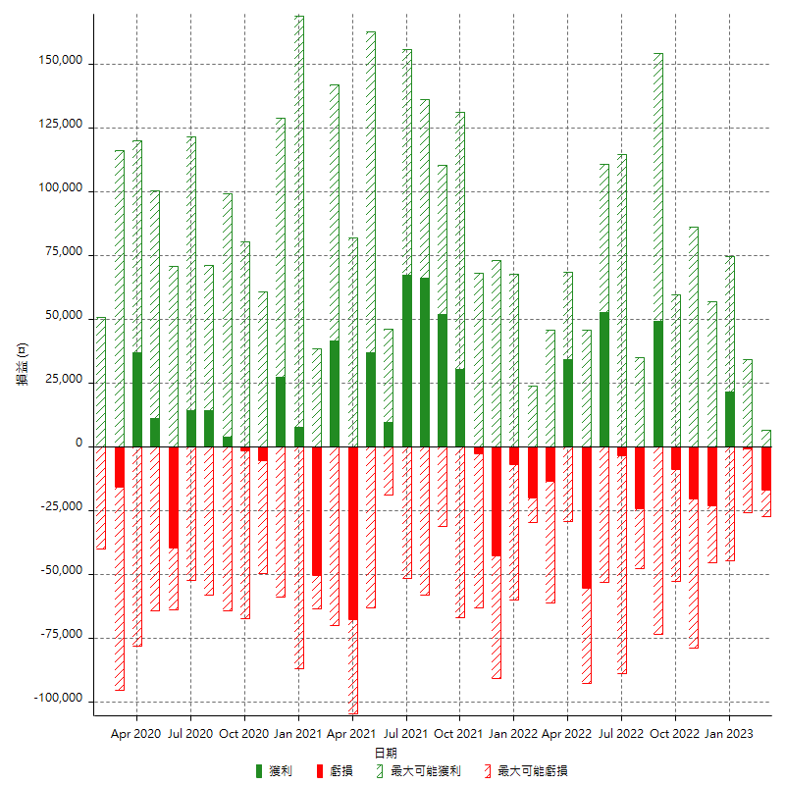

每月獲利和虧損 (%)

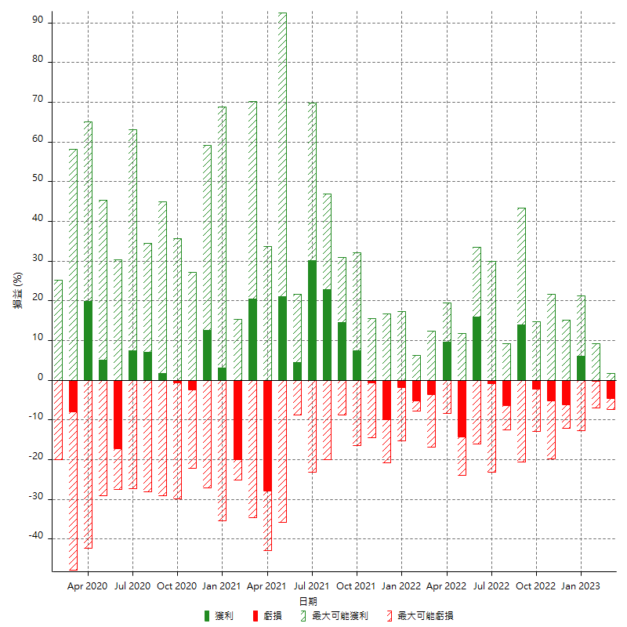

每月累積淨利

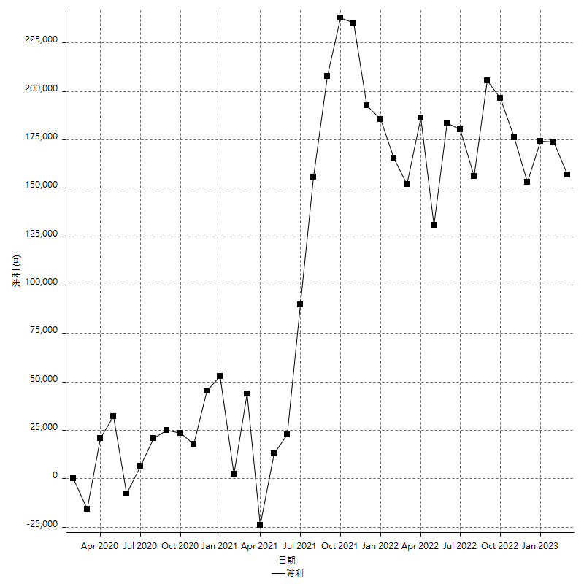

每月平均獲利

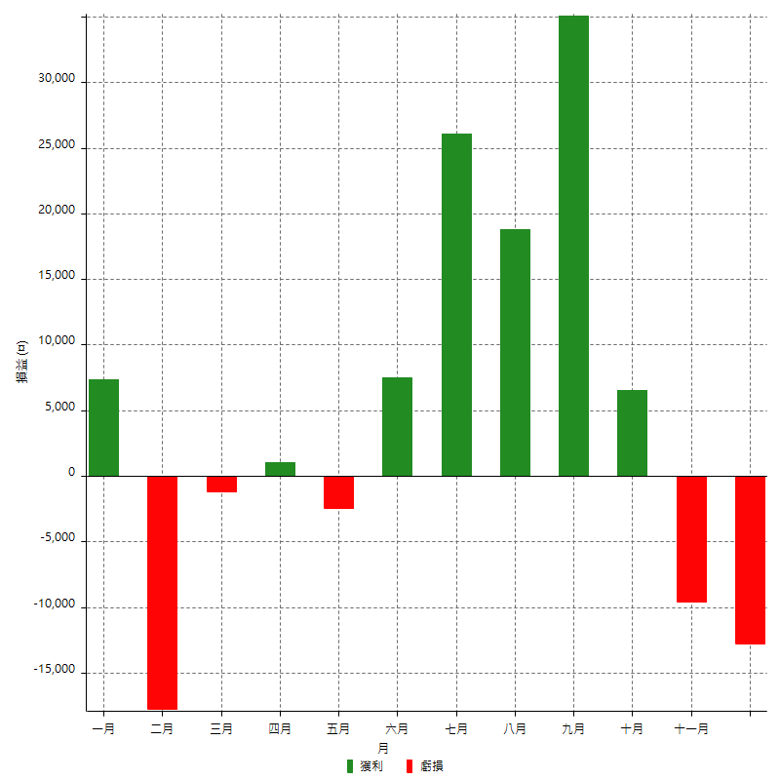

年獲利和虧損

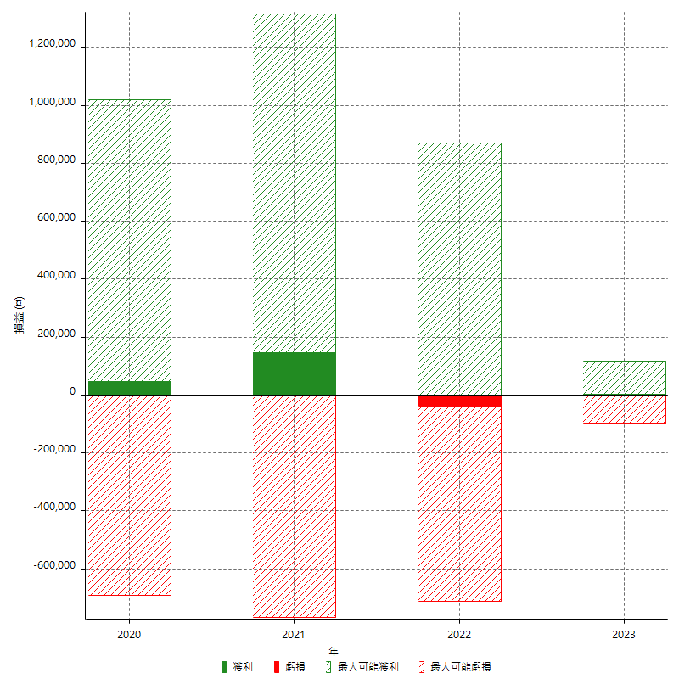

年獲利和虧損 (%)

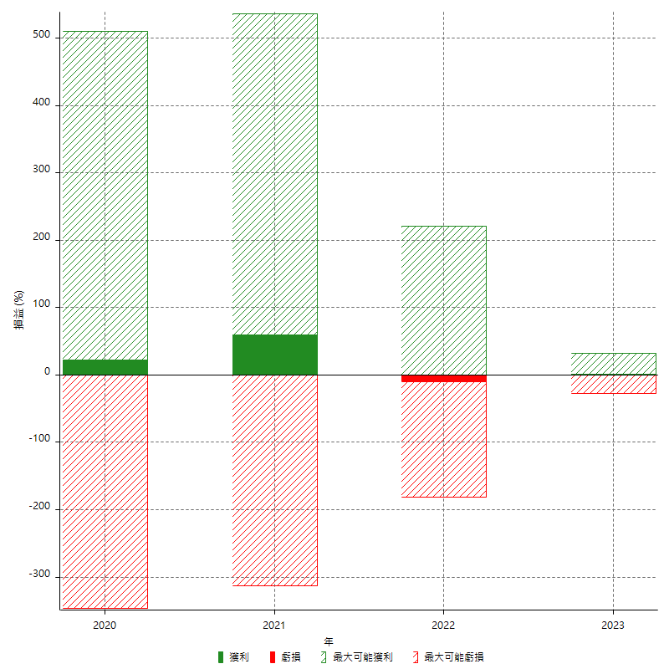

每年累積淨利

